简单工厂模式
★ | 简单工厂模式简介

 | 创建型模式关注对象的创建过程，在软件开发中应用非常广泛。
 | 创建型模式描述如何将对象的创建和使用分离
 | 让用户在使用对象过程中无须关心对象的创建细节，从而降低系统耦合度，并且让系统易于修改和扩展。

 | 简单工厂模式是最简单的设计模式之一，其实它并不属于Gof的23种设计模式
 | 但应用也十分频繁，同时也是其余创建模式的基础

★ | 简单工厂应用举例

 |  |  |  |  |  |  | Factory
 | Customer Jungle |  |  |  |  | basketball |  | create | basketball

 |  |  |  |  |  | football |  | create | football

 |  |  |  |  |  | volleyball |  | create | volleyball

 | 举个例子：
 | 一个体育用品生产厂（这即是一个工厂Factory），该工厂可以根据客户需求生产篮球、足球和排球。
 | 篮球、足球和排球被成为产品（Product），产品的名称可以被成为参数。
 | 客户Jungle需要时可以向工厂提供产品参数，工厂根据产品参数生产对应产品，客户Jungle并不需要关心产品的生产过程细节。

★ | 简单工厂基本实现流程

 | 由上述例子，可以很容易总结出简单工厂的实现流程:
 | 设计一个抽象产品类，它包含一些公共方法的实现:
 | ● | 从抽象产品类中派生出多个具体产品类，如篮球类、足球类、排球类，具体产品类中实现具体产品生产的相关代码；

 | ● | 设计一个工厂类，工厂类中提供一个生产各种产品的工厂方法，该方法根据传入参数（产品名称）创建不同的具体产品类对象；

 | ● | 客户只需调用工厂类的工厂方法，并传入具体产品参数，即可得到一个具体产品对象。

★ | 简单工厂定义

 |  | 简单工厂模式:定义一个简单工厂类，它可以根据参数的不同返回不同类的实例，被创建的实例通常都具有共同的父类

★ | 简单工厂模式结构

 | 从简单工厂模式的定义和例子可以看出，在简单工厂模式中，大体上有3个角色：
 | ● | 工厂(Factory）:根据客户提供的具体产品类的参数，创建具体产品实例；

 | ● | 抽象产品(AbstractProduct):具体产品类的基类，包含创建产品的公共方法；

 | ● | 具体产品(ConcreteProduct):抽象产品的派生类，包含具体产品特有的实现方法，是简单工厂模式的创建目标。

 | 简单工厂模式UML类图如下:
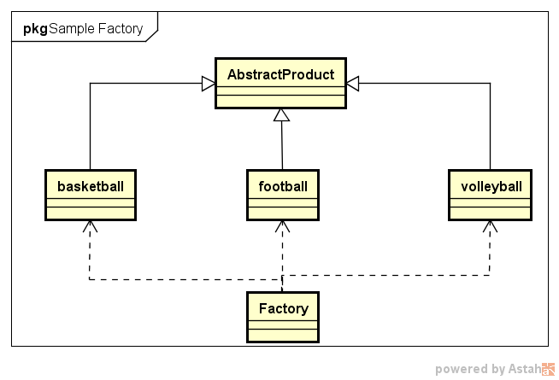

★ | 简单工厂模式代码实例

 | 场景：

 |  | Jungle想要进行户外运动，它可以选择打篮球、踢足球或者玩排球。
 |  | 它需要凭票去体育保管室拿，票上写着一个具体球类运动的名字
 |  | 比如“篮球”。体育保管室负责人根据票上的字提供相应的体育用品。然后Jungle就可以愉快地玩耍了。

 | 首先，体育保管室是工厂，篮球、足球和排球是具体的产品，而抽象产品可以定义为“运动球类产品SportProduct”.Jungle作为客户只需要提供具体产品名字，工厂就可“生产”出对应产品。

 | ● | 定义抽象产品类AbstractProduct，抽象方法不提供实现
 |  | //抽象产品类AbstractProduct
 |  | class AbstractSportProduct
 |  | {
 |  | public:
 |  |  | AbstractSportProduct(){

 |  |  | }
 |  |  | //抽象方法：
 |  |  | void printName(){};
 |  |  | void play(){};
 |  | };

 | ● | 定义三个具体产品类
 |  | //具体产品类Basketball
 |  | class Basketball :public AbstractSportProduct
 |  | {
 |  | public:
 |  |  | Basketball(){
 |  |  |  | printName();
 |  |  |  | play();
 |  |  | }
 |  |  | //具体实现方法
 |  |  | void printName(){
 |  |  |  | printf("Jungle get Basketball\n");
 |  |  | }
 |  |  | void play(){
 |  |  |  | printf("Jungle play Basketball\n");
 |  |  | }
 |  | };

 |  | //具体产品类Football
 |  | class Football :public AbstractSportProduct
 |  | {
 |  | public:
 |  |  | Football(){
 |  |  |  | printName();
 |  |  |  | play();
 |  |  | }
 |  |  | //具体实现方法
 |  |  | void printName(){
 |  |  |  | printf("Jungle get Football\n");
 |  |  | }
 |  |  | void play(){
 |  |  |  | printf("Jungle play Football\n");
 |  |  | }
 |  | };

 |  | //具体产品类Volleyball
 |  | class Volleyball :public AbstractSportProduct
 |  | {
 |  | public:
 |  |  | Volleyball(){
 |  |  |  | printName();
 |  |  |  | play();
 |  |  | }
 |  |  | //具体实现方法
 |  |  | void printName(){
 |  |  |  | printf("Jungle get Volleyball\n");
 |  |  | }
 |  |  | void play(){
 |  |  |  | printf("Jungle play Volleyball\n");
 |  |  | }
 |  | };

 | ● | 定义工厂类和工厂方法
 |  | class Factory
 |  | {
 |  | public:
 |  |  | AbstractSportProduct *getSportProduct(string productName)
 |  |  | {
 |  |  |  | AbstractSportProduct *pro = NULL;
 |  |  |  | if (productName == "Basketball"){
 |  |  |  |  | pro = new Basketball();
 |  |  |  | }
 |  |  |  | else if (productName == "Football"){
 |  |  |  |  | pro = new Football();
 |  |  |  | }
 |  |  |  | else if (productName == "Volleyball"){
 |  |  |  |  | pro = new Volleyball();
 |  |  |  | }
 |  |  |  | return pro;
 |  |  | }
 |  | };

 | ● | 客户端使用方法示例
 |  | #include <iostream>
 |  | #include "SimpleFactory.h"

 |  | int main()
 |  | {
 |  |  | printf("简单工厂模式\n");

 |  |  | //定义工厂类对象
 |  |  | Factory *fac = new Factory();
 |  |  | AbstractSportProduct *product = NULL;

 |  |  | product = fac->getSportProduct("Basketball");

 |  |  | product = fac->getSportProduct("Football");

 |  |  | product = fac->getSportProduct("Volleyball");

 |  |  | system("pause");
 |  |  | return 0;
 |  | }

★ | 简单工厂模式总结

 | 简单工厂模式的优点在于:
 |  | 工厂类提供创建具体产品的方法，并包含一定判断逻辑，客户不必参与产品的创建过程；
 |  | 客户只需要知道对应产品的参数即可，参数一般简单好记，如数字、字符或者字符串等。

 | 简单工厂模式存在明显的不足（想想我们之前介绍的面向对象设计原则？？？）。
 | 假设有一天Jungle想玩棒球了，该怎么办呢？你肯定会说，这还不容易吗？再从抽象产品类派生出一个Baseball类
 | 并在工厂类的getSportProduct方法中增加“productName == "Baseball”的条件分支即可。
 | 的确如此，但是这明显违背了开闭原则（对扩展开放，对修改关闭），即在扩展功能时修改了既有的代码。
 | 另一方面，简单工厂模式所有的判断逻辑都在工厂类中实现，一旦工厂类设计故障，则整个系统都受之影响！

工厂方法模式
★ | 工厂方法模式简介

 | 简单工厂模式中，每新增一个具体产品，就需要修改工厂类内部的判断逻辑。为了不修改工厂类，遵循开闭原则
 | 工厂方法模式中不再使用工厂类统一创建所有的具体产品，而是针对不同的产品设计了不同的工厂，每一个工厂只生产特定的产品。

 |  | 工厂方法模式：定义一个用于创建对象的接口，但是让子类决定将哪一个类实例化。工厂方法模式让一个类的实例化延迟到其子类。

★ | 工厂方法模式结构

 | 从工厂方法模式简介中，可以知道该模式有以下几种角色:
 | ● | 抽象工厂(AbstractFactory):所有生产具体产品的工厂类的基类，提供工厂类的公共方法；
 | ● | 具体工厂(ConcreteFactory):生产具体的产品
 | ● | 抽象产品(AbstractProduct):所有产品的基类，提供产品类的公共方法
 | ● | 具体产品(ConcreteProduct):具体的产品类

 | 场景:

 |  | Customer Jungle |  | Basketball | BasketballFactory |  | Basketball
 |  |  |  |  |  | create

 |  |  |  | football | FootballFactory | create | Football

 |  |  |  | volleyball | VolleyballFactory | create | Volleyball

 | 工厂方法模式UML类图如下:
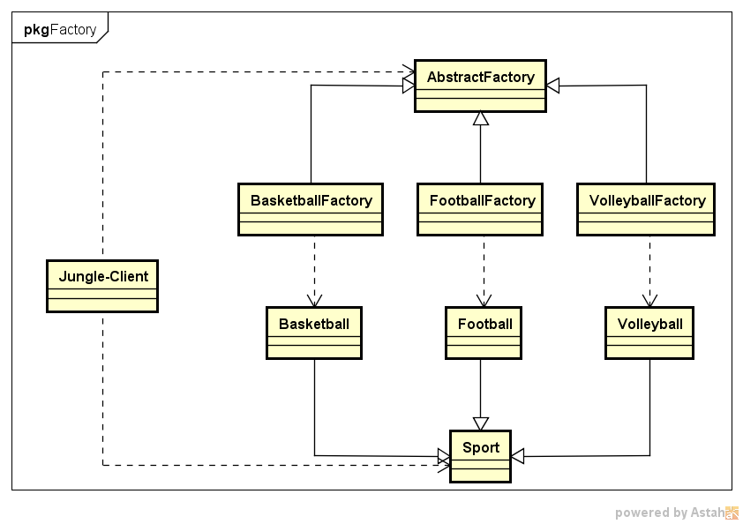

★ | 工厂方法模式代码实例

 | ● | 定义抽象产品类AbstractSportProduct，方法不提供实现
 | //抽象产品类AbstractProduct
 | class AbstractSportProduct
 | {
 | public:
 |  | AbstractSportProduct(){

 |  | }
 |  | //抽象方法：
 |  | void printName(){};
 |  | void play(){};
 | };

 | ● | 定义三个具体产品类
 | //具体产品类Basketball
 | class Basketball :public AbstractSportProduct
 | {
 | public:
 |  | Basketball(){
 |  |  | printName();
 |  |  | play();
 |  | }
 |  | //具体实现方法
 |  | void printName(){
 |  |  | printf("Jungle get Basketball\n");
 |  | }
 |  | void play(){
 |  |  | printf("Jungle play Basketball\n\n");
 |  | }
 | };

 | //具体产品类Football
 | class Football :public AbstractSportProduct
 | {
 | public:
 |  | Football(){
 |  |  | printName();
 |  |  | play();
 |  | }
 |  | //具体实现方法
 |  | void printName(){
 |  |  | printf("Jungle get Football\n");
 |  | }
 |  | void play(){
 |  |  | printf("Jungle play Football\n\n");
 |  | }
 | };

 | //具体产品类Volleyball
 | class Volleyball :public AbstractSportProduct
 | {
 | public:
 |  | Volleyball(){
 |  |  | printName();
 |  |  | play();
 |  | }
 |  | //具体实现方法
 |  | void printName(){
 |  |  | printf("Jungle get Volleyball\n");
 |  | }
 |  | void play(){
 |  |  | printf("Jungle play Volleyball\n\n");
 |  | }
 | };

 | ● | 定义抽象工厂类AbstractFactory，方法为纯虚方法
 | //抽象工厂类
 | class AbstractFactory
 | {
 | public:
 |  | virtual AbstractSportProduct *getSportProduct() = 0;
 | };

 | ● | 定义三个具体工厂类
 | //具体工厂类BasketballFactory
 | class BasketballFactory :public AbstractFactory
 | {
 | public:
 |  | BasketballFactory(){
 |  |  | printf("BasketballFactory\n");
 |  | }
 |  | AbstractSportProduct *getSportProduct(){
 |  |  | printf("basketball");
 |  |  | return new Basketball();
 |  | }
 | };

 | //具体工厂类FootballFactory
 | class FootballFactory :public AbstractFactory
 | {
 | public:
 |  | FootballFactory(){
 |  |  | printf("FootballFactory\n");
 |  | }
 |  | AbstractSportProduct *getSportProduct(){
 |  |  | return new Football();
 |  | }
 | };

 | //具体工厂类VolleyballFactory
 | class VolleyballFactory :public AbstractFactory
 | {
 | public:
 |  | VolleyballFactory(){
 |  |  | printf("VolleyballFactory\n");
 |  | }
 |  | AbstractSportProduct *getSportProduct(){
 |  |  | return new Volleyball();
 |  | }
 | };

 | ● | 客户端使用方法示例
 | #include <iostream>
 | #include "FactoryMethod.h"

 | int main()
 | {
 |  | printf("工厂方法模式\n");

 |  | //定义工厂类对象和产品类对象
 |  | AbstractFactory *fac = NULL;
 |  | AbstractSportProduct *product = NULL;

 |  | fac = new BasketballFactory();
 |  | product = fac->getSportProduct();

 |  | fac = new FootballFactory();
 |  | product = fac->getSportProduct();

 |  | fac = new VolleyballFactory();
 |  | product = fac->getSportProduct();

 |  | system("pause");
 |  | return 0;
 | }

★ | 工厂方法模式总结

 | 如果Jungle想玩棒球（Baseball），只需要增加一个棒球工厂（BaseballFacory），然后在客户端代码中修改具体工厂类的类名，而原有的类的代码无需修改。
 | 由此可看到，相较简单工厂模式，工厂方法模式更加符合开闭原则。
 | 工厂方法是使用频率最高的设计模式之一，是很多开源框架和API类库的核心模式。

 | 优点:
 | ● | 工厂方法用于创建客户所需产品，同时向客户隐藏某个具体产品类将被实例化的细节，用户只需关心所需产品对应的工厂；
 | ● | 工厂自主决定创建何种产品，并且创建过程封装在具体工厂对象内部，多态性设计是工厂方法模式的关键；
 | ● | 新加入产品时，无需修改原有代码，增强了系统的可扩展性，符合开闭原则。

 | 缺点:
 | ● | 添加新产品时需要同时添加新的产品工厂，系统中类的数量成对增加，增加了系统的复杂度，更多的类需要编译和运行，增加了系统的额外开销；
 | ● | 工厂和产品都引入了抽象层，客户端代码中均使用的抽象层（AbstractFactory和AbstractSportProduct ），增加了系统的抽象层次和理解难度。

 | 适用环境:
 | ● | 客户端不需要知道它所需要创建的对象的类；
 | ● | 抽象工厂类通过其子类来指定创建哪个对象（运用多态性设计和里氏代换原则）

抽象工厂模式
★ | 抽象工厂模式简介

 | 抽象工厂模式是常用的创建型设计模式之一。
 | 抽象工厂模式，其抽象程度更高，每一个具体工厂可以生产一组相关的具体产品对象。

 |  | 抽象工厂模式：提供一个创建一系列相关或相互依赖对象的接口，而无需指定他们具体的类。

 | 简言之，一个工厂可以提供创建多种相关产品的接口，而无需像工厂方法一样，为每一个产品都提供一个具体工厂。

★ | 抽象工厂模式结构

 | 抽象工厂模式结构与工厂方法模式结构类似，不同之处在于，一个具体工厂可以生产多种同类相关的产品:
 | ● | 抽象工厂(AbstractFactory):所有生产具体产品的工厂类的基类，提供工厂类的公共方法；
 | ● | 具体工厂(ConcreteFactory):生产具体的产品
 | ● | 抽象产品(AbstractProduct):所有产品的基类，提供产品类的公共方法
 | ● | 具体产品(ConcreteProduct):具体的产品类

 | 场景:
 |  | Jungle想要进行户外运动，它可以选择打篮球和踢足球。
 |  | 但这次Jungle不想弄脏原本穿的T恤，所以Jungle还需要穿球衣，打篮球就穿篮球衣，踢足球就穿足球衣。
 |  | 篮球保管室可以提供篮球和篮球衣，足球保管室可以提供足球和足球衣。
 |  | Jungle只要根据心情去某个保管室，就可以换上球衣、拿上球，然后就可以愉快地玩耍了。

 | Customer Jungle |  |  |  |  | Basketball | BasketballFactory |  | Basketball T-shirt
 |  |  |  |  |  |  |  | create

 |  |  |  |  |  | football | FootballFactory | create | Football T-shirt

 |  |  |  |  |  | volleyball | VolleyballFactory | create | Volleyball T-shirt

 | 抽象工厂模式UML实例图如下图：

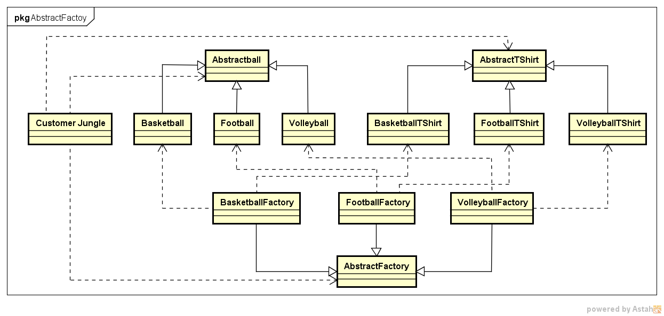

★ | 抽象工厂模式代码实例

 | ● | 定义产品类
 |  |  | 产品类Ball
 |  |  | 抽象产品类AbstractBall, 球类的基类，定义抽象方法play
 |  |  | //抽象产品类AbstractBall
 |  |  | class AbstractBall
 |  |  | {
 |  |  | public:
 |  |  |  | AbstractBall(){}
 |  |  |  | //抽象方法：
 |  |  |  | void play(){};
 |  |  | };

 |  |  | 具体产品类， 分别为Basketball和Football，具体实现方法play
 |  |  | //具体产品类Basketball
 |  |  | class Basketball :public AbstractBall
 |  |  | {
 |  |  | public:
 |  |  |  | Basketball(){
 |  |  |  |  | play();
 |  |  |  | }
 |  |  |  | //具体实现方法
 |  |  |  | void play(){
 |  |  |  |  | printf("Jungle play Basketball\n\n");
 |  |  |  | }
 |  |  | };

 |  |  | //具体产品类Football
 |  |  | class Football :public AbstractBall
 |  |  | {
 |  |  | public:
 |  |  |  | Football(){
 |  |  |  |  | play();
 |  |  |  | }
 |  |  |  | //具体实现方法
 |  |  |  | void play(){
 |  |  |  |  | printf("Jungle play Football\n\n");
 |  |  |  | }
 |  |  | };

 |  |  | //具体产品类Volleyball
 |  |  | class Volleyball :public AbstractBall
 |  |  | {
 |  |  | public:
 |  |  |  | Volleyball(){
 |  |  |  |  | play();
 |  |  |  | }
 |  |  |  | //具体实现方法
 |  |  |  | void play(){
 |  |  |  |  | printf("Jungle play Volleyball\n\n");
 |  |  |  | }
 |  |  | };

 | ● | 产品类Shirt
 |  |  | 抽象产品类AbstractShirt：球衣类的基类，定义抽象方法wearShirt
 |  |  | //抽象产品类AbstractShirt
 |  |  | class AbstractShirt
 |  |  | {
 |  |  | public:
 |  |  |  | AbstractShirt(){}
 |  |  |  | //抽象方法：
 |  |  |  | void wearShirt(){};
 |  |  | };

 |  |  | 具体产品类BasketballShirt和FootballShirt，具体实现方法wearShirt

 |  |  | //具体产品类BasketballShirt
 |  |  | class BasketballShirt :public AbstractShirt
 |  |  | {
 |  |  | public:
 |  |  |  | BasketballShirt(){
 |  |  |  |  | wearShirt();
 |  |  |  | }
 |  |  |  | //具体实现方法
 |  |  |  | void wearShirt(){
 |  |  |  |  | printf("Jungle wear Basketball Shirt\n\n");
 |  |  |  | }
 |  |  | };

 |  |  | //具体产品类FootballShirt
 |  |  | class FootballShirt :public AbstractShirt
 |  |  | {
 |  |  | public:
 |  |  |  | FootballShirt(){
 |  |  |  |  | wearShirt();
 |  |  |  | }
 |  |  |  | //具体实现方法
 |  |  |  | void wearShirt(){
 |  |  |  |  | printf("Jungle wear Football Shirt\n\n");
 |  |  |  | }
 |  |  | };

 |  |  | //具体产品类VolleyballShirt
 |  |  | class VolleyballShirt :public AbstractShirt
 |  |  | {
 |  |  | public:
 |  |  |  | VolleyballShirt(){
 |  |  |  |  | wearShirt();
 |  |  |  | }
 |  |  |  | //具体实现方法
 |  |  |  | void wearShirt(){
 |  |  |  |  | printf("Jungle wear Volleyball Shirt\n\n");
 |  |  |  | }
 |  |  | };

 | ● | 定义工厂类
 |  | 定义抽象工厂AbstractFactory，声明两个方法getBall和getShirt
 |  |  | //抽象工厂类
 |  |  | class AbstractFactory
 |  |  | {
 |  |  | public:
 |  |  |  | virtual AbstractBall *getBall() = 0;
 |  |  |  | virtual AbstractShirt *getShirt() = 0;
 |  |  | };

 |  | 定义具体工厂BasketballFactory和FootballFactory，重新具体实现两个方法getBall和getShirt
 |  |  | //具体工厂类BasketballFactory
 |  |  | class BasketballFactory :public AbstractFactory
 |  |  | {
 |  |  | public:
 |  |  |  | BasketballFactory(){
 |  |  |  |  | printf("BasketballFactory\n");
 |  |  |  | }
 |  |  |  | AbstractBall *getBall(){
 |  |  |  |  | printf("Jungle get basketball\n");
 |  |  |  |  | return new Basketball();
 |  |  |  | }
 |  |  |  | AbstractShirt *getShirt(){
 |  |  |  |  | printf("Jungle get basketball shirt\n");
 |  |  |  |  | return new BasketballShirt();
 |  |  |  | }
 |  |  | };

 |  |  | //具体工厂类BasketballFactory
 |  |  | class FootballFactory :public AbstractFactory
 |  |  | {
 |  |  | public:
 |  |  |  | FootballFactory(){
 |  |  |  |  | printf("FootballFactory\n");
 |  |  |  | }
 |  |  |  | AbstractBall *getBall(){
 |  |  |  |  | printf("Jungle get football\n");
 |  |  |  |  | return new Football();
 |  |  |  | }
 |  |  |  | AbstractShirt *getShirt(){
 |  |  |  |  | printf("Jungle get football shirt\n");
 |  |  |  |  | return new FootballShirt();
 |  |  |  | }
 |  |  | };

 |  |  | //具体工厂类VolleyballFactory
 |  |  | class VolleyballFactory :public AbstractFactory
 |  |  | {
 |  |  | public:
 |  |  |  | VolleyballFactory(){
 |  |  |  |  | printf("VolleyballFactory\n");
 |  |  |  | }
 |  |  |  | AbstractBall *getBall(){
 |  |  |  |  | printf("Jungle get Volleyball\n");
 |  |  |  |  | return new Volleyball();
 |  |  |  | }
 |  |  |  | AbstractShirt *getShirt(){
 |  |  |  |  | printf("Jungle get Volleyball shirt\n");
 |  |  |  |  | return new VolleyballShirt();
 |  |  |  | }
 |  |  | };

 | ● | 客户端使用方法示例
 |  |  | #include <iostream>
 |  |  | #include "AbstractFactory.h"

 |  |  | int main()
 |  |  | {
 |  |  |  | printf("抽象工厂模式\n");

 |  |  |  | //定义工厂类对象和产品类对象
 |  |  |  | AbstractFactory *fac = NULL;
 |  |  |  | AbstractBall *ball = NULL;
 |  |  |  | AbstractShirt *shirt = NULL;

 |  |  |  | fac = new BasketballFactory();
 |  |  |  | ball = fac->getBall();
 |  |  |  | shirt = fac->getShirt();

 |  |  |  | fac = new FootballFactory();
 |  |  |  | ball = fac->getBall();
 |  |  |  | shirt = fac->getShirt();

 |  |  |  | system("pause");
 |  |  |  | return 0;
 |  |  | }

★ | 抽象工厂模式总结

 | 抽象工厂模式中，如果需要新增加一个系列的产品
 | 比如足球系列，只需增加一族新的具体产品类（抽象和具体）并提供一个对应的工厂类即可。
 | 但是，如果要在已有的产品族里增加另一个产品，比如Jungle打篮球，除了需要篮球和篮球衣外，Jungle还想换双篮球鞋，这时候该怎么办呢？
 | 是不是要去修改BasketballFactory呢？由此，Jungle总结了抽象工厂模式的特点：

 | 优点:
 | ● | 工厂方法用于创建客户所需产品，同时向客户隐藏某个具体产品类将被实例化的细节，用户只需关心所需产品对应的工厂；
 | ● | 新加入产品系列时，无需修改原有系统，增强了系统的可扩展性，符合开闭原则。

 | 缺点:
 | ● | 在已有产品系列中添加新产品时需要修改抽象层代码，对原有系统改动较大，违背开闭原则

 | 适用环境:
 | ● | 一系列/一族产品需要被同时使用时，适合使用抽象工厂模式；
 | ● | 产品结构稳定，设计完成之后不会向系统中新增或剔除某个产品

建造者模式
★ | 建造者模式简介

 |  | 建造者模式:将一个复杂对象的构建与它的表示分离，使得同样的构建过程可以创建不同的表示。

 | 同样的构建过程可以创建不同的表示:
 | 想象一下，建造一栋房子，建造过程无非都是打地基、筑墙、安装门窗等过程
 | 但不同的客户可能希望不同的风格或者过程，最终建造出来的房子当然就呈现不同的风格啦！

★ | 建造者模式结构

 | 建造者模式的结构包含以下几个角色:
 | ● | 抽象建造者(AbstractBuilder):创建一个Product对象的各个部件指定的抽象接口；
 | ● | 具体建造者(ConcreteBuilder):实现AbstractBuilder的接口，实现各个部件的具体构造方法和装配方法，并返回创建结果。
 | ● | 产品(Product):具体的产品对象
 | ● | 指挥者(Director): 构建一个使用Builder接口的对象，安排复杂对象的构建过程，客户端一般只需要与Director交互，指定建造者类型，然后通过构造函数或者setter方法将具体建造者对象传入Director。
 |  |  |  |  | 它主要作用是：隔离客户与对象的生产过程，并负责控制产品对象的生产过程。

 | 场景:

 |  | Jungle想要建造一栋简易的房子（地板、墙和天花板），两个工程师带着各自的方案找上门来，直接给Jungle看方案和效果图。
 |  | 犹豫再三，Jungle最终选定了一位工程师……交房之日，Jungle满意的看着建好的房子，开始思考：这房子究竟是怎么建成的呢？
 |  | 这地板、墙和天花板是怎么建造的呢？工程师笑着说：“It's none of your business”

 |  |  |  |  |  | 屋顶

 |  |  |  |  |  |  | HouseA

 |  |  |  |  | BuilderA | 围墙

 |  |  |  |  |  | 地基

 |  | Customer Jungle

 |  |  |  |  | BuilderB | 屋顶
 |  |  |  |  |  |  | HouseB

 |  |  |  |  |  | 围墙

 |  |  |  |  |  | 地基

 | UML图如下:
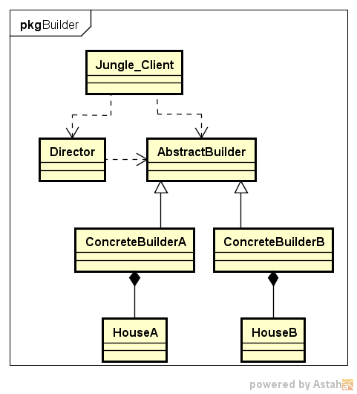

★ | 建造者模式代码实例

 | ● | 定义产品类House
 |  | //产品类House
 |  | class House
 |  | {
 |  | public:
 |  |  | House(){}
 |  |  | void setFloor(string iFloor){
 |  |  |  | this->floor = iFloor;
 |  |  | }
 |  |  | void setWall(string iWall){
 |  |  |  | this->wall = iWall;
 |  |  | }
 |  |  | void setRoof(string iRoof){
 |  |  |  | this->roof = iRoof;
 |  |  | }
 |  |  | //打印House信息
 |  |  | void printfHouseInfo(){
 |  |  |  | printf("Floor:%s\t\n", this->floor.c_str());
 |  |  |  | printf("Wall:%s\t\n", this->wall.c_str());
 |  |  |  | printf("Roof:%s\t\n", this->roof.c_str());
 |  |  | }
 |  | private:
 |  |  | string floor;
 |  |  | string wall;
 |  |  | string roof;
 |  | };
 |  | House是本实例中的产品，具有floor、wall和roof三个属性。

 | ● | 定义建造者
 |  | 定义抽象建造者AbstractBuilder
 |  | //抽象建造者AbstractBall
 |  | class AbstractBuilder
 |  | {
 |  | public:
 |  |  | AbstractBuilder(){
 |  |  |  | house = new House();
 |  |  | }
 |  |  | //抽象方法：
 |  |  | virtual void buildFloor() = 0;
 |  |  | virtual void buildWall() = 0;
 |  |  | virtual void buildRoof() = 0;
 |  |  | virtual House *getHouse() = 0;

 |  |  | House *house;
 |  | };

 |  | 定义具体建造者
 |  | //具体建造者ConcreteBuilderA
 |  | class ConcreteBuilderA :public AbstractBuilder
 |  | {
 |  | public:
 |  |  | ConcreteBuilderA(){
 |  |  |  | printf("ConcreteBuilderA\n");
 |  |  | }
 |  |  | //具体实现方法
 |  |  | void buildFloor(){
 |  |  |  | this->house->setFloor("Floor_A");
 |  |  | }
 |  |  | void buildWall(){
 |  |  |  | this->house->setWall("Wall_A");
 |  |  | }
 |  |  | void buildRoof(){
 |  |  |  | this->house->setRoof("Roof_A");
 |  |  | }
 |  |  | House *getHouse(){
 |  |  |  | return this->house;
 |  |  | }
 |  | };

 |  | //具体建造者ConcreteBuilderB
 |  | class ConcreteBuilderB :public AbstractBuilder
 |  | {
 |  | public:
 |  |  | ConcreteBuilderB(){
 |  |  |  | printf("ConcreteBuilderB\n");
 |  |  | }
 |  |  | //具体实现方法
 |  |  | void buildFloor(){
 |  |  |  | this->house->setFloor("Floor_B");
 |  |  | }
 |  |  | void buildWall(){
 |  |  |  | this->house->setWall("Wall_B");
 |  |  | }
 |  |  | void buildRoof(){
 |  |  |  | this->house->setRoof("Roof_B");
 |  |  | }
 |  |  | House *getHouse(){
 |  |  |  | return this->house;
 |  |  | }
 |  | };

 |  | 定义指挥者
 |  | //指挥者Director
 |  | class Director
 |  | {
 |  | public:
 |  |  | Director(){}
 |  |  | //具体实现方法
 |  |  | void setBuilder(AbstractBuilder *iBuilder){
 |  |  |  | this->builder = iBuilder;
 |  |  | }
 |  | //封装组装流程，返回建造结果
 |  |  | House *construct(){
 |  |  |  | builder->buildFloor();
 |  |  |  | builder->buildWall();
 |  |  |  | builder->buildRoof();
 |  |  |  | return builder->getHouse();
 |  |  | }
 |  | private:
 |  |  | AbstractBuilder *builder;
 |  | };

 | ● | 客户端代码示例
 |  | #include "BuilderPattern.h"

 |  | int main()
 |  | {
 |  |  | //抽象建造者
 |  |  | AbstractBuilder *builder;
 |  |  | //指挥者
 |  |  | Director *director = new Director();
 |  |  | //产品：House
 |  |  | House *house;

 |  |  | //指定具体建造者A
 |  |  | builder = new ConcreteBuilderA();
 |  |  | director->setBuilder(builder);
 |  |  | house = director->construct();
 |  |  | house->printfHouseInfo();

 |  |  | //指定具体建造者B
 |  |  | builder = new ConcreteBuilderB();
 |  |  | director->setBuilder(builder);
 |  |  | house = director->construct();
 |  |  | house->printfHouseInfo();

 |  |  | system("pause");
 |  |  | return 0;
 |  | }

★ | 建造者模式总结

 | 从客户端代码可以看到，客户端只需指定具体建造者，并作为参数传递给指挥者，通过指挥者即可得到结果。
 | 客户端无需关心House的建造方法和具体流程。如果要更换建造风格，只需更换具体建造者即可，不同建造者之间并无任何关联，方便替换。
 | 从代码优化角度来看，其实可以不需要指挥者Director的角色，而直接把construct方法放入具体建造者当中。

 | 优点:
 | ● | 建造者模式中，客户端不需要知道产品内部组成细节，将产品本身和产品的创建过程分离，使同样的创建过程可以创建不同的产品对象；
 | ● | 不同建造者相互独立，并无任何挂链，方便替换。

 | 缺点:
 | ● | 建造者模式所创建的产品一般具有较多的共同点，其组成部分相似，如果产品之间的差异性很大，则不适合使用建造者模式，因此其使用范围受到一定的限制。
 | ● | 如果产品的内部变化复杂，可能会导致需要定义很多具体建造者类来实现这种变化，导致系统变得很庞大

 | 适用环境:
 | ● | 需要生成的产品对象有复杂的内部结构（通常包含多个成员变量）；
 | ● | 产品对象内部属性有一定的生成顺序；
 | ● | 同一个创建流程适用于多种不同的产品。

原型模式
★ | 原型模式简介

 | 原型模式通过复制一个已有对象来获取更多相同或者相似的对象。

 |  | 原型模式:使用原型实例指定待创建对象的类型，并且通过复制这个原型阿里创建型的对象。

 | 原型模式的工作原理是将一个原型对象传给要发动穿件的对象（即客户端对象），这个要发动创建的对象通过请求原型对象复制自己来实现创建过程。
 | 从工厂方法角度而言，创建新对象的工厂就是原型类自己。
 | 软件系统中有些对象的创建过程比较复杂，且有时需要频繁创建
 | 原型模式通过给出一个原型对象来指明所要创建的对象的类型，然后用复制这个原型对象的办法创建出更多同类型的对象，这就是原型模式的意图所在。

★ | 原型模式结构

 | 原型式的结构包含以下几个角色:
 | ● | 抽象原型类(AbstractPrototype):声明克隆clone自身的接口
 | ● | 具体原型类(ConcretePrototype):实现clone接口
 | ● | 客户端(Client):客户端中声明一个抽象原型类，根据客户需求clone具体原型类对象实例

 | UML图如下:
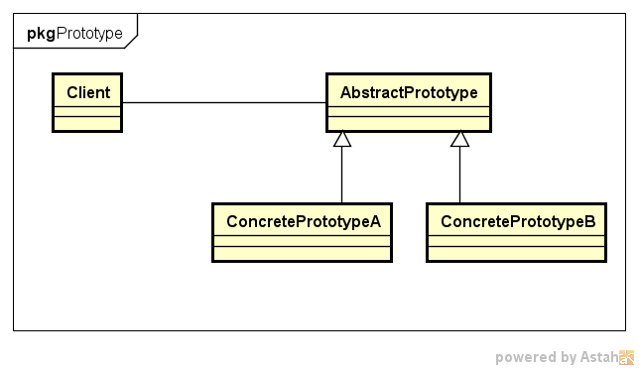

 | ● | 关于克隆方法：浅拷贝/深拷贝
 |  | 原型模式可以说是“复制”，即克隆，但这个复制不是代码的复制，而是将对象包含的所有属性都创建一份拷贝。
 |  | 但不同的复制操作，可能会产生两种不同的拷贝，即浅拷贝和深拷贝。

 | ● | 浅拷贝
 |  | 在浅拷贝中，如果原型对象的成员变量是值类型（如int、double、char等基本数据类型）
 |  | 将复制一份给拷贝对象；如果原型对象的成员变量是引用/指针，则将引用/指针指向的地址拷贝一份给拷贝对象，即原型对象和拷贝对象中的成员变量指向同一个地址。

 | ● | 深拷贝
 |  | 在深拷贝中，无论原型对象中的成员变量是值类型还是指针/引用类型，都将复制一份给拷贝对象。
 |  | 注意，深拷贝中，指针/引用对象也会被拷贝一份给拷贝对象。

 |  | 下图举例说明了浅拷贝与深拷贝的区别：

 |  |  | i = 0

 |  |  | s | "Hello"

 |  |  | 深拷贝 |  | 浅拷贝

 |  |  | i = 0 |  | s

 |  |  | s | "Hello" | i = 0

★ | 原型模式代码实例

 | 场景:

 |  | 明天就是周一了，Jungle又陷入了苦恼中，因为作业还没完成。
 |  | 于是Jungle想拿着哥哥Single的作业来抄一份。
 |  | 虽然抄袭作业并不好，但是边抄边学借鉴一下也是可以的。于是乎，Jungle开始动起手来……

 | UML图如下:
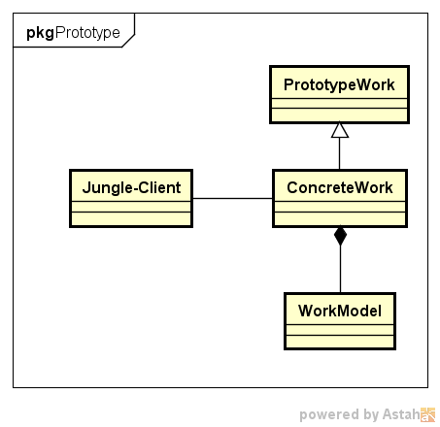

 | 作业包含几个部分：姓名（name）、学号（idNum）、模型(workModel)。首先定义一个workModel类:
 | //work model类
 | class WorkModel
 | {
 | public:
 |  | char *modelName;
 |  | void setWorkModelName(char *iName){
 |  |  | this->modelName = iName;
 |  | }
 | };

 | ● | 定义原型类和克隆方法
 | //抽象原型类PrototypeWork
 | class PrototypeWork
 | {
 | public:
 |  | PrototypeWork(){}
 |  | virtual PrototypeWork *clone() = 0;

 | private:

 | };

 | //具体原型类ConcreteWork
 | class ConcreteWork :public PrototypeWork
 | {
 | public:
 |  | ConcreteWork(){}
 |  | ConcreteWork(char* iName, int iIdNum, char* modelName){
 |  |  | this->name = iName;
 |  |  | this->idNum = iIdNum;
 |  |  | this->workModel = new WorkModel();
 |  |  | this->workModel->setWorkModelName(modelName);
 |  | }

 |  | ConcreteWork *clone(){
 |  |  | ConcreteWork *work = new ConcreteWork();
 |  |  | work->setName(this->name);
 |  |  | work->setIdNum(this->idNum);
 |  |  | work->workModel = this->workModel;
 |  |  | return work;
 |  | }

 |  | void setName(char* iName){
 |  |  | this->name = iName;
 |  | }
 |  | void setIdNum(int iIdNum){
 |  |  | this->idNum = iIdNum;
 |  | }
 |  | void setModel(WorkModel *iWorkModel){
 |  |  | this->workModel = iWorkModel;
 |  | }
 |  | //打印work信息
 |  | void printWorkInfo(){
 |  |  | printf("name:%s\t\n", this->name);
 |  |  | printf("idNum:%d\t\n", this->idNum);
 |  |  | printf("modelName:%s\t\n", this->workModel->modelName);
 |  | }
 | private:
 |  | char* name;
 |  | int idNum;
 |  | WorkModel *workModel;
 | };

 | ● | 客户端使用代码示例
 | ● | 示例:浅拷贝
 | #include "PrototypePattern.h"

 | int main()
 | {
 |  | ConcreteWork *singleWork = new ConcreteWork("Single",1001,"Single_Model");
 |  | printf("\nSingle的作业：\n");
 |  | singleWork->printWorkInfo();

 |  | printf("\njungle直接抄作业……\n");
 |  | ConcreteWork *jungleWork = singleWork;
 |  | printf("\nJungle的作业：\n");
 |  | jungleWork->printWorkInfo();

 |  | //抄完改名字和学号，否则会被老师查出来
 |  | printf("\njungle抄完改名字和学号，否则会被老师查出来……\n");
 |  | jungleWork->setName("jungle");
 |  | jungleWork->setIdNum(1002);
 |  | WorkModel *jungleModel = new WorkModel();
 |  | jungleModel->setWorkModelName("Jungle_Model");
 |  | jungleWork->setModel(jungleModel);

 |  | //检查下是否改对了
 |  | printf("\nSingle的作业：\n");
 |  | singleWork->printWorkInfo();
 |  | printf("\nJungle的作业：\n");
 |  | jungleWork->printWorkInfo();

 |  | system("pause");
 |  | return 0;
 | }

 | ● | 示例:深拷贝
 | #include "PrototypePattern.h"

 | int main()
 | {
 |  | ConcreteWork *singleWork = new ConcreteWork("Single", 1001, "Single_Model");
 |  | printf("\nSingle的作业：\n");

 |  | ConcreteWork *jungleWork = singleWork->clone();
 |  | printf("\nJungle的作业：\n");

 |  | //抄完改名字和学号，否则会被老师查出来
 |  | printf("\njungle抄完改名字和学号，否则会被老师查出来……\n");
 |  | jungleWork->setName("jungle");
 |  | jungleWork->setIdNum(1002);
 |  | WorkModel *jungleModel = new WorkModel();
 |  | jungleModel->setWorkModelName("Jungle_Model");
 |  | jungleWork->setModel(jungleModel);

 |  | //检查下是否改对了
 |  | printf("\nSingle的作业：\n");
 |  | singleWork->printWorkInfo();
 |  | printf("\nJungle的作业：\n");
 |  | jungleWork->printWorkInfo();

 |  | system("pause");
 |  | return 0;
 | }

★ | 原型模式总结

 | 优点:
 | ● | 当创建新的对象实例较为复杂时，原型模式可以简化创建过程，提高创建对象的效率；
 | ● | 可扩展：模式中提供了抽象原型类，具体原型类可适当扩展；
 | ● | 创建结构简单:创建工厂即为原型对象本身

 | 缺点:
 | ● | 深克隆代码较为复杂；
 | ● | 每一个类都得配备一个clone方法，且该方法位于类的内部，修改时违背开闭原则；

 | 适用环境:
 | ● | 当创建新的对象实例较为复杂时，原型模式可以简化创建过程；
 | ● | 结合优点第3条，需要避免使用分层次的工厂类来创建分层次的对象，并且类的实例对象只有一个或很少几个的组合状态，通过复制原型对象得到新实例，比通过使用构造函数创建一个新实例会更加方便。

单例模式
★ | 单例模式简介

 |  | 单例模式:确保一个类只有一个实例，并提供一个全局访问点来访问这个唯一实例。

 | 单例模式有3个要点:
 | ● | 这个类只能有一个实例
 | ● | 它必须自己创建这个实例
 | ● | 它必须自己向整个系统提供这个实例

★ | 单例模式结构

 | 单例模式结构非常简单，其UML图如下所示，只包含一个类，即单例类。
 | 为防止创建多个对象，其构造函数必须是私有的（外界不能访问）。
 | 另一方面，为了提供一个全局访问点来访问该唯一实例，单例类提供了一个公有方法getInstance来返回该实例。

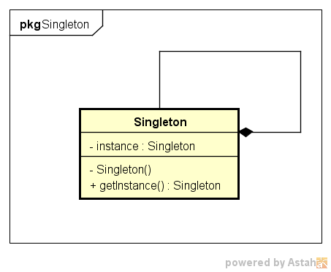

★ | 单例模式代码实例

 | ● | 单例模式代码:
 | #ifndef __SINGLETON_H__
 | #define __SINGLETON_H__

 | #include <iostream>
 | #include <string.h>
 | using namespace std;

 | //抽象产品类AbstractBall
 | class Singleton
 | {
 | public:
 |  | static Singleton* getInstance(){
 |  |  | if (instance == NULL){
 |  |  |  | printf("创建新的实例\n");
 |  |  |  | instance = new Singleton();
 |  |  | }
 |  |  | return instance;
 |  | }
 | private:
 |  | Singleton(){}

 |  | static Singleton* instance;
 | };

 | Singleton* Singleton::instance = NULL;

 | #endif //__SINGLETON_H__

 | 可以看到，构造函数是私有的（private），即单例模式对象只能在类内部实例化（这就满足了单例模式的第二个要点）​。
 | 同时，实例对象instance是静态static的，也就是全局的，假设客户端实例化了两个Singleton，但instance只有一个（这就满足了第一个要点）​。
 | 那第三个要点如何满足呢？即外界如何获取​单例对象呢？上述代码中定义了一个方法（同样也是static的）getInstance(). 接下来看看客户端如何使用​。

 | ● | 客户端代码验证:
 | int main()
 | {
 |  | Singleton *s1 = Singleton::getInstance();
 |  | Singleton *s2 = Singleton::getInstance();

 |  | system("pause");
 |  | return 0;
 | }

 | ● | 效果如下:

 | ● | 多线程环境测试单例模式
 | /*非线程安全 单例模式*/
 | #include <process.h>
 | #include <Windows.h>
 | #define THREAD_NUM 5

 | unsigned int __stdcall CallSingleton(void *pPM)
 | {
 |  | Singleton *s = Singleton::getInstance();
 |  | int nThreadNum = *(int *)pPM;
 |  | Sleep(50);
 |  | printf("线程编号为%d\n", nThreadNum);
 |  | return 0;
 | }

 | int main()
 | {
 |  | HANDLE handle[THREAD_NUM];

 |  | //线程编号
 |  | int threadNum = 0;
 |  | while (threadNum < THREAD_NUM)
 |  | {
 |  |  | handle[threadNum] = (HANDLE)_beginthreadex(NULL, 0, CallSingleton, &threadNum, 0, NULL);
 |  |  | //等子线程接收到参数时主线程可能改变了这个i的值
 |  |  | threadNum++;
 |  | }
 |  | //保证子线程已全部运行结束
 |  | WaitForMultipleObjects(THREAD_NUM, handle, TRUE, INFINITE);

 |  | system("pause");
 |  | return 0;
 | }

 | 一共创建了5个线程，每个线程里面都试图创建一个单例对象。
 | 理论上，最终只有第一个线程（第一个被系统调度的线程）才能打印出“创建新的实例”，然而：
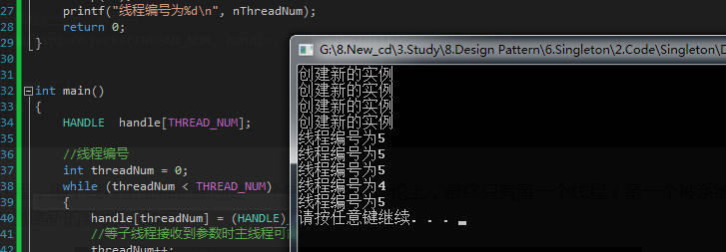

 | ● | 线程安全的单例模式代码实现
 | #ifndef __SINGLETON_H__
 | #define __SINGLETON_H__

 | #include <iostream>
 | #include <string.h>
 | #include <mutex>
 | using namespace std;

 | class Singleton
 | {
 | public:
 |  | static Singleton* getInstance(){
 |  |  | if (instance == NULL){
 |  |  |  | m_mutex.lock();
 |  |  |  | if (instance == NULL){
 |  |  |  |  | printf("创建新的实例\n");
 |  |  |  |  | instance = new Singleton();
 |  |  |  | }
 |  |  |  | m_mutex.unlock();
 |  |  | }
 |  |  | return instance;
 |  | }
 | private:
 |  | Singleton(){}

 |  | static Singleton* instance;
 |  | static std::mutex m_mutex;
 | };

 | Singleton* Singleton::instance = NULL;
 | std::mutex Singleton::m_mutex;

 | #endif //__SINGLETON_H__

 | 接下来再在多线程环境下测试，结果显示功能正常！
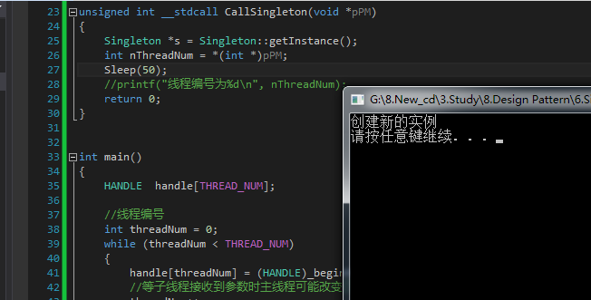

★ | 单例模式总结

 | 优点:
 | ● | 单例模式提供了严格的对唯一实例的创建和访问
 | ● | 单例模式的实现可以节省系统资源

 | 缺点:
 | ● | 如果某个实例负责多重职责但又必须实例唯一，那单例类的职责过多，这违背了单一职责原则
 | ● | 多线程下需要考虑线程安全机制
 | ● | 单例模式没有抽象层，不方便扩展

 | 适用环境:
 | ● | 系统只需要一个实例对象
 | ● | 某个实例只允许有一个访问接口

适配器模式
★ | 适配器模式简介

 | 除了网卡适配器，你一定还听说过电源适配器吧？
 | 我国生活用电电压是220V，但我们的电脑、手机、平板、剃须刀（充电式）不会使用这么高的电压。这就需要电源适配器（充电器、变压器）
 | 使各个电子设备和220的供电电压兼容。电源适配器就充当了一个适配器的角色。

 | 在软件系统设计中，当需要组合使用的类不兼容时，也需要类似于变压器一样的适配器来协调这些不兼容者，这就是适配器模式

 |  | 适配器模式:将一个类的接口转换成客户希望的另一个接口。适配器模式让那些接口不兼容的类可以一起工作。

 | 与电源适配器类似，适配器模式中会设计一个叫做“适配器”的包装类，适配器包装的对象叫做适配者。
 | 根据定义，适配器是根据客户的需求，将适配者已有的接口转换成另一个接口，得以使不兼容的类可以协同工作。

★ | 适配器模式结构

 | 适配器模式分为类适配器和对象适配器。
 | ● | 适配器类(Adapter):适配器与适配者之间是继承或实现关系；
 | ● | 适配者类(Adaptee):适配器与适配者之间是关联关系。
 | ● | 目标抽象类(Target):定义客户所需要的接口。

 | 类适配器中，适配器类通过继承适配者类，并重新实现适配者的具体接口来达到适配客户所需要的接口的目的。
 | 对象适配器中，适配器类通过在类中实例化一个适配者类的对象，并将其封装在客户所需功能的接口里，达到最终的适配目的。

 | 类适配器和对象适配器的UML图如下:
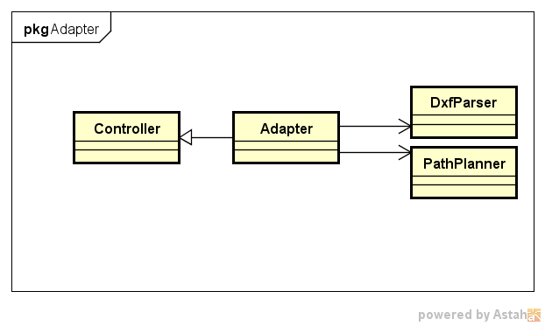

★ | 适配器模式代码实例

 | 场景:

 |  | 路径规划包括两个阶段：首先读取并解析工程图文件，得到其中的点、直线坐标；
 |  | 其次根据需求计算加工路径。软件控制器（Controller）上，系统点击“路径规划”按钮就自动完成上述过程。

 |  | Jungle已经封装好一个类DxfParser，该类可以读取后缀名为dxf的工程图文件
 |  | 并解析其中的点、线，保存到路径列表里。另一个类PathPlanner用于计算加工路径。

 | ● | 目标抽象类
 | //目标抽象类
 | class Controller
 | {
 | public:
 |  | Controller(){}
 |  | virtual void pathPlanning() = 0;
 | private:
 | };

 | ● | 适配者类
 | //适配者类DxfParser
 | class DxfParser
 | {
 | public:
 |  | DxfParser(){}
 |  | void parseFile(){
 |  |  | printf("解析文件提取数据\n");
 |  | }
 | };

 | //适配者类PathPlanner
 | class PathPlanner
 | {
 | public:
 |  | PathPlanner(){}
 |  | void calculate(){
 |  |  | printf("计算加工路径\n");
 |  | }
 | };

 | ● | 适配器类
 | //适配器类Adapter
 | class Adapter:public Controller
 | {
 | public:
 |  | Adapter(){
 |  |  | dxfParser = new DxfParser();
 |  |  | pathPlanner = new PathPlanner();
 |  | }
 |  | void pathPlanning(){
 |  |  | printf("路径规划：\n");
 |  |  | dxfParser->parseFile();
 |  |  | pathPlanner->calculate();
 |  | }
 | private:
 |  | DxfParser *dxfParser;
 |  | PathPlanner *pathPlanner;
 | };

 | ● | 客户端代码示例
 | #include <iostream>
 | #include "AdapterPattern.h"

 | int main()
 | {
 |  | Controller *controller = new Adapter();
 |  | controller->pathPlanning();

 |  | system("pause");
 |  | return 0;
 | }

★ | 适配器模式总结

 | 优点:
 | ● | 将目标类和适配者类解耦，引入一个适配器类实现代码重用，无需修改原有结构；
 | ● | 增加类的透明和复用，对于客户端而言，适配者类是透明的；
 | ● | 对象适配器可以把不同适配者适配到同一个目标（对象适配器）；

 | 缺点:
 | ● | 对编程语言的限制：Java不支持多重继承，一次最多只能适配一个适配者类，不能同时适配多个适配者类；

 | 适用环境:
 | ● | 系统需要使用一些现有的类，但这些类的接口不符合系统需要，或者没有这些类的源代码；
 | ● | 想创建一个重复使用的类，用于和一些彼此没有太大关联的类一起工作。

桥接模式
★ | 桥接模式简介

 | 如果系统中的某个类存在两个独立变化的维度，通过桥接模式可以将这两个维度分离开来，使两者独立扩展。
 | 如同上述实例，Jungle想用手机玩游戏，手机和游戏是两个独立变化的维度，增加一个游戏对手机没有影响，增加一个手机对游戏也没有影响。
 | 手机上可以安装游戏，而游戏必须在手机上玩，从这个角度而言，手机和游戏之间存在较强的耦合。

 | 但两者可以很好的解耦，且解耦后扩展灵活：
 | 所有游戏安装在一个手机上，新出一个游戏，新安装就ok！买了新手机，同样可以装上所有游戏。这就是桥接模式：

 |  | 桥接模式:将抽象部分与它的实现部分解耦，使得两者都能够独立变化。

 | 桥接模式将两个独立变化的维度设计成两个独立的继承等级结构（而不会将两者耦合在一起形成多层继承结构）
 | 在抽象层将二者建立起一个抽象关联，该关联关系类似一座桥，将两个独立的等级结构连接起来，故曰“桥接模式”。

★ | 桥接模式结构

 | ● | Abstraction(抽象类):定义抽象类的接口（抽象接口），由聚合关系可知，抽象类中包含一个Implementor类型的对象，它与Implementor之间有关联关系，既可以包含抽象业务方法，也可以包含具体业务方法；
 | ● | Implementor(实现类接口):定义实现类的接口，这个接口可以与Abstraction类的接口不同。一般而言，实现类接口只定义基本操作，而抽象类的接口还可能会做更多复杂的操作。
 | ● | RefinedAbstraction(扩充抽象类):具体类，实现在抽象类中定义的接口，可以调用在Implementor中定义的方法；
 | ● | ConcreteImplementor(具体实现类):具体实现了Implementor接口，在不同的具体实现类中实现不同的具体操作。运行时ConcreteImplementor将替换父类。

 | 简言之，在Abstraction类中维护一个Implementor类指针，需要采用不同的实现方式的时候只需要传入不同的Implementor派生类就可以了。

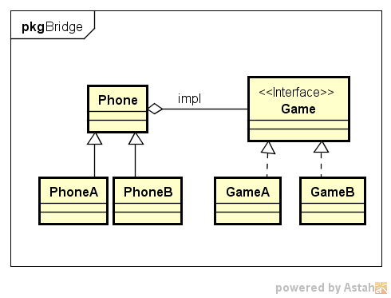

★ | 桥接模式代码实例

 | 场景:

 |  | 新手机上能够迅速在新手机上安装（setup）并玩（play）游戏
 |  | 新增加一个游戏时Jungle能够在已有手机上安装并play

 | ● | 实现类
 | //实现类接口
 | class Game
 | {
 | public:
 |  | Game(){}
 |  | virtual void play() = 0;
 | private:
 | };

 | //具体实现类GameA
 | class GameA:public Game
 | {
 | public:
 |  | GameA(){}
 |  | void play(){
 |  |  | printf("Jungle玩游戏A\n");
 |  | }
 | };

 | //具体实现类GameB
 | class GameB :public Game
 | {
 | public:
 |  | GameB(){}
 |  | void play(){
 |  |  | printf("Jungle玩游戏B\n");
 |  | }
 | };

 | 实现类Game中声明了play的接口，不过它是一个虚方法，其实现在具体实现类GameA和GameB中定义。

 | ● | 抽象类和扩充抽象类
 | //抽象类Phone
 | class Phone
 | {
 | public:
 |  | Phone(){
 |  | }
 |  | //安装游戏
 |  | virtual void setupGame(Game *igame) = 0;
 |  | virtual void play() = 0;
 | private:
 |  | Game *game;
 | };

 | //扩充抽象类PhoneA
 | class PhoneA:public Phone
 | {
 | public:
 |  | PhoneA(){
 |  | }
 |  | //安装游戏
 |  | void setupGame(Game *igame){
 |  |  | this->game = igame;
 |  | }
 |  | void play(){
 |  |  | this->game->play();
 |  | }
 | private:
 |  | Game *game;
 | };

 | //扩充抽象类PhoneB
 | class PhoneB :public Phone
 | {
 | public:
 |  | PhoneB(){
 |  | }
 |  | //安装游戏
 |  | void setupGame(Game *igame){
 |  |  | this->game = igame;
 |  | }
 |  | void play(){
 |  |  | this->game->play();
 |  | }
 | private:
 |  | Game *game;
 | };

 | 抽象类Phone中也声明了两个虚方法，并且定义了一个实现类的对象，使抽象和实现具有关联关系。而对象的实例化则放在客户端使用时进行。

 | ● | 客户端代码示例
 | #include <iostream>
 | #include "BridgePattern.h"

 | int main()
 | {
 |  | Game *game;
 |  | Phone *phone;

 |  | //Jungle买了PhoneA品牌的手机，想玩游戏A
 |  | phone = new PhoneA();
 |  | game = new GameA();
 |  | phone->setupGame(game);
 |  | phone->play();
 |  | printf("++++++++++++++++++++++++++++++++++\n");

 |  | //Jungle想在这个手机上玩游戏B
 |  | game = new GameB();
 |  | phone->setupGame(game);
 |  | phone->play();

 |  | system("pause");
 |  | return 0;
 | }

★ | 桥接模式总结

 | 优点:
 | ● | 分离抽象接口与实现部分，使用对象间的关联关系使抽象与实现解耦；
 | ● | 桥接模式可以取代多层继承关系，多层继承违背单一职责原则，不利于代码复用；
 | ● | 桥接模式提高了系统可扩展性，某个维度需要扩展只需增加实现类接口或者具体实现类，而且不影响另一个维度，符合开闭原则。

 | 缺点:
 | ● | 桥接模式难以理解，因为关联关系建立在抽象层，需要一开始就设计抽象层；
 | ● | 如何准确识别系统中的两个维度是应用桥接模式的难点。

 | 适用场景:
 | ● | 如果一个系统需要在抽象化和具体化之间增加灵活性，避免在两个层次之间增加继承关系，可以使用桥接模式在抽象层建立关联关系；
 | ● | 抽象部分和实现部分可以各自扩展而互不影响；
 | ● | 一个类存在多个独立变化的维度，可采用桥接模式。

组合模式
★ | 组合模式简介

 | 组合模式关注包含叶子节点和容器节点的结构以及他们构成的组织形式。
 | 这样的组织形式的特点在于：叶子节点不再包含成员对象，而容器节点可以包含成员对象，这些对象可以是叶子节点，也可以是容器节点。
 | 这些节点通过不同的递归组合形成一个树形结构。
 | 好比Windows系统的目录结构，文件夹里包含文件和子文件夹，子文件夹里还可以包含文件和文件夹。

 | 组合模式为叶子节点和容器节点提供了公共的抽象构建类，客户端无需关心所操作的对象是叶子节点还是容器节点，只需针对抽象构建类编程处理即可。

 |  | 组合模式定义:组合多个对象形成树形结构以表示具有部分-整体关系的层次结构。
 |  | 组合模式让客户端可以统一对待单个对象和组合对象。

★ | 组合模式结构

 | Component(抽象构件):Component是一个抽象类，定义了构件的一些公共接口，这些接口是管理或者访问它的子构件的方法（如果有子构件），具体的实现在叶子构件和容器构件中进行。
 | Leaf(叶子构件):它代表树形结构中的叶子节点对象，叶子构件没有子节点，它实现了在抽象构件中定义的行为。对于抽象构件定义的管理子构件的方法，叶子构件可以通过抛出异常、提示错误等方式进行处理。
 | Composite(容器构件):容器构件一方面具体实现公共接口，另一方面通过聚合关系包含子构件，子构件可以是容器构件，也可以是叶子构件。

 | 结合公司组织架构的例子，各个分级部门是容器构件
 | 类似于Jungle的员工是叶子构件；结合Windows目录结构，文件夹是容器构件，可以包含子文件夹和文件，而文件则是叶子构件，不能再包含子构件。
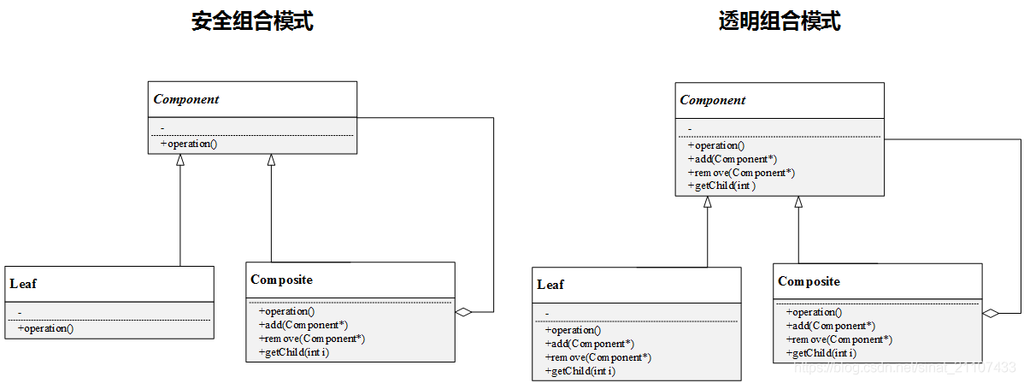

 | 透明组合模式
 | 如UML图所示，组合模式分为透明组合模式和安全组合模式。
 | 在透明组合模式中，抽象构件Component声明了add、remove、getChild等所有管理和访问子构件的方法，不论是叶子构件还容器构件都具有相同的接口。
 | 客户端在使用时可以一致地对待所有对象，即具体是叶子构件还是容器构件，对客户端而言是透明的，因为它们都暴露相同的接口。
 | 但是，叶子构件是没有子构件的，所有就没有add、remove和getChild方法的，所以必须在叶子构件的实现中提供相应的错误处理代码，否则代码会出错。

 | 安全组合模式
 | 在安全组合模式中，抽象构件Component没有声明任何管理和访问子构件的方法，在具体的实现类中才去定义这些行为。
 | 之所以叫“安全”，是因为叶子构件没有子构件，也就不必定义管理访问子构件的方法，对客户端而言
 | 当它处理子构件时，不可能调用到类似透明组合模式中的子构件的add、remove等方法，因此也就不会出错。
 | 安全模式的不足在于不够透明，客户端使用时必须有区别的对待叶子构件和容器构件。

★ | 组合模式代码实例

 | 场景:
 | 某个公司的组织结构分为总部、省级分部、市级分部和各个分部的行政办公室和教务办公室：

 | 这是一个典型的树形结构，本例将采用透明这模式来实现上述结构。
 | 抽象构件

 |  | //抽象构件
 |  | class Component
 |  | {
 |  | public:
 |  |  | Component(){}
 |  |  | Component(string iName){
 |  |  |  | this->name = iName;
 |  |  | }
 |  |  | //增加一个部门或办公室
 |  |  | virtual void add(Component*) = 0;
 |  |  | //撤销一个部门或办公室
 |  |  | virtual void remove(Component*) = 0;
 |  |  | //
 |  |  | virtual Component* getChild(int) = 0;
 |  |  | //各部门操作
 |  |  | virtual void operation() = 0;
 |  |  | string getName(){
 |  |  |  | return name;
 |  |  | }
 |  | private:
 |  |  | string name;
 |  | };

 | 叶子构件
 | 叶子构件定义了行政办公室和教务办公室，都集成自Office。

 |  | //叶子构件：办公室
 |  | class Office :public Component
 |  | {
 |  | public:
 |  |  | Office(string iName){
 |  |  |  | this->name = iName;
 |  |  | }
 |  |  | Office(){}
 |  |  | void add(Component* c){
 |  |  |  | printf("not support!\n");
 |  |  | }
 |  |  | void remove(Component* c){
 |  |  |  | printf("not support!\n");
 |  |  | }
 |  |  | Component* getChild(int i){
 |  |  |  | printf("not support!\n");
 |  |  |  | return NULL;
 |  |  | }
 |  | private:
 |  |  | string name;
 |  | };

 |  | //叶子构件：行政办公室
 |  | class AdminOffice :public Office
 |  | {
 |  | public:
 |  |  | AdminOffice(string iName){
 |  |  |  | this->name = iName;
 |  |  | }
 |  |  | void operation(){
 |  |  |  | printf("-----Administration Office:%s\n", name.c_str());
 |  |  | }
 |  | private:
 |  |  | string name;
 |  | };

 |  | //叶子构件：教务办公室
 |  | class DeanOffice :public Office
 |  | {
 |  | public:
 |  |  | DeanOffice(string iName){
 |  |  |  | this->name = iName;
 |  |  | }
 |  |  | void operation(){
 |  |  |  | printf("-----Dean Office:%s\n", name.c_str());
 |  |  | }
 |  | private:
 |  |  | string name;
 |  | };

 | 容器构件

 |  | //容器构件SubComponent
 |  | class SubComponent :public Component
 |  | {
 |  | public:
 |  |  | SubComponent(string iName){
 |  |  |  | this->name = iName;
 |  |  | }
 |  |  | void add(Component *c){
 |  |  |  | componentList.push_back(c);
 |  |  | }
 |  |  | void remove(Component *c){
 |  |  |  | for (int i = 0; i < componentList.size(); i++){
 |  |  |  |  | if (componentList[i]->getName() == c->getName()){
 |  |  |  |  |  | componentList.erase(componentList.begin() + i);
 |  |  |  |  |  | break;
 |  |  |  |  | }
 |  |  |  | }
 |  |  | }
 |  |  | Component* getChild(int i){
 |  |  |  | return (Component*)componentList[i];
 |  |  | }
 |  |  | void operation(){
 |  |  |  | printf("%s\n", this->name.c_str());
 |  |  |  | for (int i = 0; i < componentList.size(); i++){
 |  |  |  |  | ((Component*)componentList[i])->operation();
 |  |  |  | }
 |  |  | }
 |  | private:
 |  |  | string name;

 |  |  | //构件列表
 |  |  | vector<Component*>componentList;
 |  | };

 | 客户端代码示例

 |  | #include <iostream>
 |  | #include "CompositePattern.h"

 |  | int main()
 |  | {
 |  |  | Component *head, *sichuanBranch, *cdBranch, *myBranch, *office1, *office2, *office3,
 |  |  |  | *office4, *office5, *office6, *office7, *office8;

 |  |  | head = new SubComponent("总部");
 |  |  | sichuanBranch = new SubComponent("四川分部");
 |  |  | office1 = new AdminOffice("行政办公室");
 |  |  | office2 = new DeanOffice("教务办公室");

 |  |  | cdBranch = new SubComponent("成都分部");
 |  |  | myBranch = new SubComponent("绵阳分部");
 |  |  | office3 = new AdminOffice("行政办公室");
 |  |  | office4 = new DeanOffice("教务办公室");

 |  |  | office5 = new AdminOffice("行政办公室");
 |  |  | office6 = new DeanOffice("教务办公室");

 |  |  | office7 = new AdminOffice("行政办公室");
 |  |  | office8 = new DeanOffice("教务办公室");

 |  |  | cdBranch->add(office5);
 |  |  | cdBranch->add(office6);

 |  |  | myBranch->add(office7);
 |  |  | myBranch->add(office8);

 |  |  | sichuanBranch->add(office3);
 |  |  | sichuanBranch->add(office4);
 |  |  | sichuanBranch->add(cdBranch);
 |  |  | sichuanBranch->add(myBranch);

 |  |  | head->add(office1);
 |  |  | head->add(office2);
 |  |  | head->add(sichuanBranch);

 |  |  | head->operation();

 |  |  | system("pause");
 |  |  | return 0;
 |  | }

★ | 组合模式总结

 | 优点：
 | ● | 清楚地定义分层次的复杂对象，表示出复杂对象的层次结构，让客户端忽略层次的差异；
 | ● | 客户端可以一致地使用层次结构中各个层次的对象，而不必关心其具体构件的行为如何实现；
 | ● | 在组合模式中增加新的叶子构件和容器构件非常方便，易于扩展，符合开闭原则；
 | ● | 为树形结构的案例提供了解决方案。

 | 缺点：
 | ● | 子构件或容器构件的行为受限制，因为它们来自相同的抽象层。
 |  | 如果要定义某个容器或者某个叶子节点特有的方法，那么要求在运行时判断对象类型，增加了代码的复杂度。

 | 适用场景：
 | ● | 系统中需要用到树形结构；
 | ● | 系统中能够分离出容器节点和叶子节点；
 | ● | 具有整体和部门的层次结构中，能够通过某种方式忽略层次差异，使得客户端可以一致对待。

装饰模式
★ | 装饰模式简介

 | 装饰模式可以在不改变一个对象本身功能的基础上给对象增加额外的新行为
 | 比如手机，为防止摔坏，可以给手机贴膜或者带上保护套；
 | 为美观，可以在保护套上贴卡通贴纸；为便于携带可以增加挂绳

 |  | 装饰模式：动态地给一个对象增加一些额外的职责。
 |  | 就扩展功能而言，装饰模式提供了一种比使用子类更加灵活的替代方案。

 | 装饰模式是一种用于替代继承的技术。通过一种无须定义子类的方式给对象动态增加职责，使用对象之间的关联关系取代类之间的继承关系。
 | 装饰模式中引入了装饰类，在装饰类中既可以调用待装饰的原有对象的方法，还可以增加新的方法，以扩充原有类的功能。

★ | 装饰模式结构

 | Component(抽象构件):是具体构件类和装饰类的共同基类，声明了在具体构件中定义的方法，客户端可以一致的对待使用装饰前后的对象；
 | ConcreteComponent(具体构件):具体构件定义了构件具体的方法，装饰类可以给它增加更多的功能；
 | Decorator(抽象装饰类):用于给具体构件增加职责，但具体职责在其子类中实现。抽象装饰类通过聚合关系定义一个抽象构件的对象，通过该对象可以调用装饰之前构件的方法，并通过其子类扩展该方法，达到装饰的目的；
 | ConcreteDecorator(具体装饰类):向构件增加新的功能。
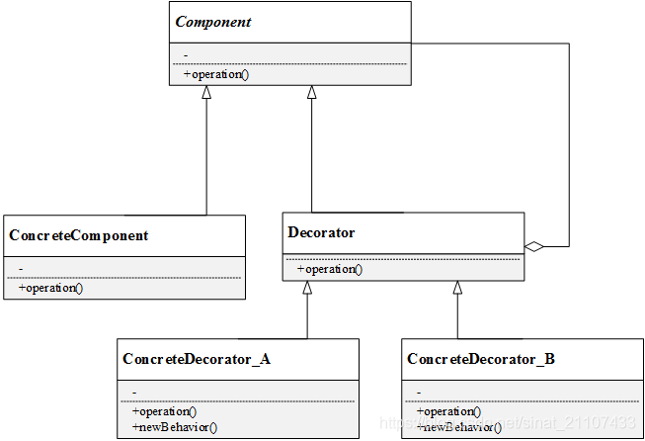

★ | 装饰模式代码实例

 | 场景:
 | 给手机带上手机壳、贴上手机贴纸、系上手机挂绳为例，展示装饰模式的代码。
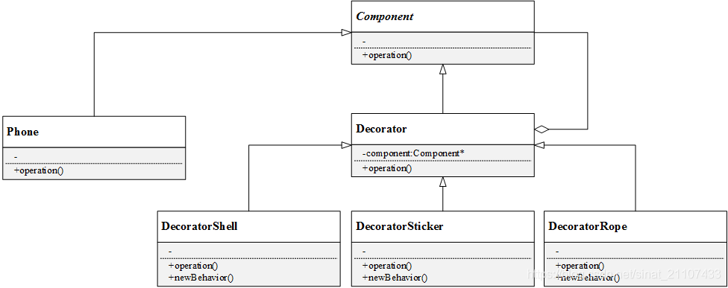

 | 抽象构件类

 |  | //抽象构件
 |  | class Component
 |  | {
 |  | public:
 |  |  | Component(){}
 |  |  | virtual void operation() = 0;
 |  | };

 | 具体构件类

 |  | //具体构件类
 |  | class Phone :public Component
 |  | {
 |  | public:
 |  |  | Phone(){}
 |  |  | void operation(){
 |  |  |  | printf("手机\n");
 |  |  | }
 |  | };

 | 装饰类
 | 抽象装饰类

 |  | //抽象装饰类
 |  | class Decorator :public Component
 |  | {
 |  | public:
 |  |  | Decorator(){}
 |  |  | Decorator(Component *c){
 |  |  |  | this->component = c;
 |  |  | }
 |  |  | void operation(){
 |  |  |  | this->component->operation();
 |  |  | }
 |  |  | Component *getComponent(){
 |  |  |  | return this->component;
 |  |  | }
 |  |  | void setComponent(Component *c){
 |  |  |  | this->component = c;
 |  |  | }
 |  | private:
 |  |  | Component *component;
 |  | };

 | 抽象装饰类中有一个成员对象component，以及setter和getter方法。

 | 具体装饰类
 | 具体装饰类一共有三个
 | 分别是手机壳装饰类DecoratorShell、贴纸装饰类DecoratorSticker和挂绳装饰类DecoratorRope。
 | 每一个具体装饰类都增加了各自新的职责newBehavior。

 |  | //具体装饰类：手机壳
 |  | class DecoratorShell:public Decorator
 |  | {
 |  | public:
 |  |  | DecoratorShell(){}
 |  |  | DecoratorShell(Component *c){
 |  |  |  | this->setComponent(c);
 |  |  | }
 |  |  | void operation(){
 |  |  |  | this->getComponent()->operation();
 |  |  |  | this->newBehavior();
 |  |  | }
 |  |  | void newBehavior(){
 |  |  |  | printf("装手机壳\n");
 |  |  | }
 |  | };

 |  | //具体装饰类：手机贴纸
 |  | class DecoratorSticker :public Decorator
 |  | {
 |  | public:
 |  |  | DecoratorSticker(){}
 |  |  | DecoratorSticker(Component *c){
 |  |  |  | this->setComponent(c);
 |  |  | }
 |  |  | void operation(){
 |  |  |  | this->getComponent()->operation();
 |  |  |  | this->newBehavior();
 |  |  | }
 |  |  | void newBehavior(){
 |  |  |  | printf("贴卡通贴纸\n");
 |  |  | }
 |  | };

 |  | //具体装饰类：手机挂绳
 |  | class DecoratorRope :public Decorator
 |  | {
 |  | public:
 |  |  | DecoratorRope(){}
 |  |  | DecoratorRope(Component *c){
 |  |  |  | this->setComponent(c);
 |  |  | }
 |  |  | void operation(){
 |  |  |  | this->getComponent()->operation();
 |  |  |  | this->newBehavior();
 |  |  | }
 |  |  | void newBehavior(){
 |  |  |  | printf("系手机挂绳\n");
 |  |  | }
 |  | };

 | 客户端代码示例
 | 客户端展示了三段代码，分别为三个手机配上不同的装饰：

 |  | #include <iostream>
 |  | #include "DecoratorPattern.h"

 |  | int main()
 |  | {
 |  |  | printf("\nJungle的第一个手机：\n");
 |  |  | Component *c;
 |  |  | Component *com_Shell;
 |  |  | c = new Phone();
 |  |  | com_Shell = new DecoratorShell(c);
 |  |  | com_Shell->operation();

 |  |  | printf("\nJungle的第二个手机：\n");
 |  |  | Component *c2;
 |  |  | Component *com_Shell2;
 |  |  | c2 = new Phone();
 |  |  | com_Shell2 = new DecoratorShell(c2);
 |  |  | Component *com_Sticker;
 |  |  | com_Sticker = new DecoratorSticker(com_Shell2);
 |  |  | com_Sticker->operation();

 |  |  | printf("\nJungle的第三个手机：\n");
 |  |  | Component *c3;
 |  |  | Component *com_Shell3;
 |  |  | c3 = new Phone();
 |  |  | com_Shell3 = new DecoratorShell(c3);
 |  |  | Component *com_Sticker2;
 |  |  | com_Sticker2 = new DecoratorSticker(com_Shell3);
 |  |  | Component *com_Rope;
 |  |  | com_Rope = new DecoratorRope(com_Sticker2);
 |  |  | com_Rope->operation();

 |  |  | printf("\n\n");

 |  |  | system("pause");
 |  |  | return 0;
 |  | }

★ | 装饰模式总结

 | 优点：
 | ● | 对于扩展一个类的新功能，装饰模式比继承更加灵活；
 | ● | 动态扩展一个对象的功能；
 | ● | 可以对一个对象进行多次装饰（如上述例子第二个手机和第三个手机）；
 | ● | 具体构件类和具体装饰类可以独立变化和扩展，符合开闭原则。

 | 缺点：
 | ● | 装饰模式中会增加很多小的对象，对象的区别主要在于各种装饰的连接方式不同，而并不是职责不同，大量小对象的产生会占用较多的系统资源；
 | ● | 装饰模式比继承模式更灵活，但也更容易出错，更难于排错。

 | 适用场景：
 | ● | 在不影响其他对象的情况下，给单个对象动态扩展职责；
 | ● | 不适宜采用继承的方式进行扩展的时候，可以考虑使用装饰模式。

外观模式
★ | 外观模式简介

 | 外观模式是一种使用频率较高的设计模式，它提供一个外观角色封装多个复杂的子系统，简化客户端与子系统之间的交互，方便客户端使用。
 | 外观模式可以降低系统的耦合度。如果没有外观类，不同的客户端在需要和多个不同的子系统交互，系统中将存在复杂的引用关系，如下图。
 | 引入了外观类，原有的复杂的引用关系都由外观类实现，不同的客户端只需要与外观类交互。
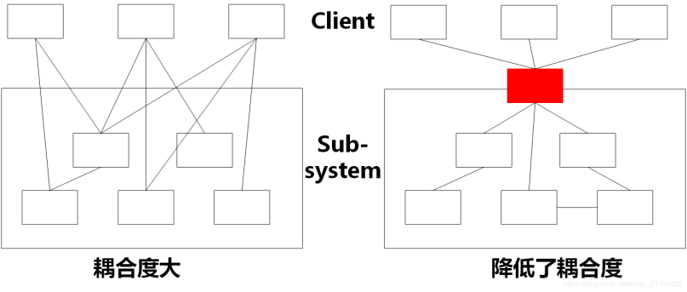

 |  | 外观模式:为子系统中的一组接口提供一个统一的入口。
 |  | 外观模式定义了一个高层接口，这个接口使得这一子系统更加容易使用。

 | 外观模式的应用很多
 | 比如浏览器，用户要查找什么东西，不论是浏览知乎、腾讯或者CSDN
 | 用户都只需要打开浏览器即可，剩下的搜索工作由浏览器完成。

★ | 外观模式结构

 | Facade(外观角色):外观角色可以知道多个相关子系统的功能，它将所有从客户端发来的请求委派给相应的子系统，传递给相应的子系统处理。
 | SubSystem(子系统角色):子系统是一个类，或者由多个类组成的类的集合，它实现子系统具体的功能。
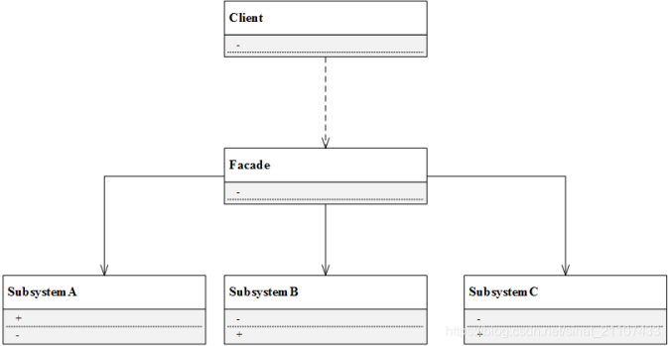

★ | 外观模式代码实例

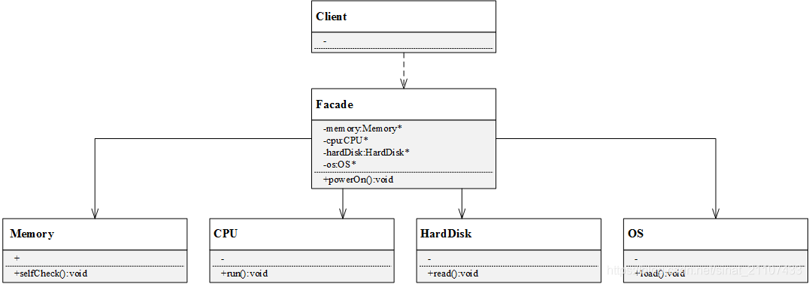
 | 电脑主机（Mainframe）中只需要按下主机的开机按钮（powerOn），即可调用其他硬件设备和软件的启动方法
 | 如内存（Memory）的自检（selfCheck）、CPU的运行（run）、硬盘（HardDisk）的读取（read）、操作系统（OS）的载入（load）等。
 | 如果某一过程发生错误则电脑开机失败。

 | 子系统类
 | 本例中一共有4个子系统，因此设计4个类：Memory、CPU、HardDisk和OS，并且每个子系统都有自己独立的流程。

 |  | //子系统：内存
 |  | class Memory
 |  | {
 |  | public:
 |  |  | Memory(){}
 |  |  | void selfCheck(){
 |  |  |  | printf("…………内存自检……\n");
 |  |  | }
 |  | };

 |  | //子系统：CPU
 |  | class CPU
 |  | {
 |  | public:
 |  |  | CPU(){}
 |  |  | void run(){
 |  |  |  | printf("…………运行CPU运行……\n");
 |  |  | }
 |  | };

 |  | //子系统：硬盘
 |  | class HardDisk
 |  | {
 |  | public:
 |  |  | HardDisk(){}
 |  |  | void read(){
 |  |  |  | printf("…………读取硬盘……\n");
 |  |  | }
 |  | };

 |  | //子系统：操作系统
 |  | class OS
 |  | {
 |  | public:
 |  |  | OS(){}
 |  |  | void load(){
 |  |  |  | printf("…………载入操作系统……\n");
 |  |  | }
 |  | };

 | 外观类设计

 |  | //外观类
 |  | class Facade
 |  | {
 |  | public:
 |  |  | Facade(){
 |  |  |  | memory = new Memory();
 |  |  |  | cpu = new CPU();
 |  |  |  | hardDisk = new HardDisk();
 |  |  |  | os = new OS();
 |  |  | }
 |  |  | void powerOn(){
 |  |  |  | printf("正在开机……\n");
 |  |  |  | memory->selfCheck();
 |  |  |  | cpu->run();
 |  |  |  | hardDisk->read();
 |  |  |  | os->load();
 |  |  |  | printf("开机完成！\n");
 |  |  | }
 |  | private:
 |  |  | Memory *memory;
 |  |  | CPU *cpu;
 |  |  | HardDisk *hardDisk;
 |  |  | OS *os;
 |  | };

 | 客户端代码示例

 |  | #include <iostream>
 |  | #include "FacadePattern.h"

 |  | int main()
 |  | {
 |  |  | Facade *facade = new Facade();
 |  |  | facade->powerOn();

 |  |  | printf("\n\n");

 |  |  | system("pause");
 |  |  | return 0;
 |  | }

★ | 外观模式总结

 | 优点:
 | ● | 外观模式使得客户端不必关心子系统组件，减少了与客户端交互的对象的数量，简化了客户端的编程；
 | ● | 外观模式可以大大降低系统的耦合度；
 | ● | 子系统的变化并不需要修改客户端，只需要适当修改外观类即可；
 | ● | 子系统之间不会相互影响。

 | 缺点:
 | ● | 如果需要增加或者减少子系统，需要修改外观类，违反开闭原则；
 | ● | 并不能限制客户端直接与子系统交互，但如果加强限制，又使得系统灵活度降低。

 | 适用场景:
 | ● | 为访问一系列复杂的子系统提供一个统一的、简单的入口，可以使用外观模式；
 | ● | 客户端与多个子系统之间存在很大依赖，但在客户端编程，又会增加系统耦合度，且使客户端编程复杂，可以使用外观模式。

享元模式
★ | 享元模式简介

 | 如果一个系统在运行时创建太多相同或者相似的对象，会占用大量内存和资源，降低系统性能。
 | 享元模式通过共享技术实现相同或相似的细粒度对象的复用，提供一个享元池存储已经创建好的对象，并通过享元工厂类将享元对象提供给客户端使用。

 |  | 享元模式:运用共享技术有效地支持大量细粒度对象的复用。

 | 享元模式要求被共享的对象必须是细粒度对象。如上面提到的输入英文段落的例子，26个字母可能随时被客户重复使用。
 | 尽管每个字母可能出现的位置不一样，但在物理上它们共享同一个对象（同一个实例）。
 | 利用享元模式，可以创建一个存储26个字母对象的享元池，需要时从享元池中取出。


 | 享元对象能够做到共享的关键在于区分了内部状态和外部状态：
 | 内部状态：存储在享元对象内部，不会随着环境的改变而改变的，内部状态可以共享。
 | 比如围棋中棋子的形状、大小，不会随着外部变化而变化；比如字母A，无论谁使用，都是A，不会变化；
 | 外部状态：随环境变化而变化、不可以共享的状态，如棋子的位置、颜色，如每个字母的位置。
 | 外部状态一般由客户端保存，在使用时再传入到享元对象内部。不同的外部状态之间是相互独立的，棋子A和棋子B的位置可以不同，并且不会相互影响。

★ | 享元模式结构

 | 享元模式常常结合工厂模式一起使用，其结构包含抽象享元类、具体享元类、非共享具体享元类和享元工厂类：
 | Flyweight(抽象享元类):是一个抽象类，声明了具体享元类公共的方法，这些方法可以向外部提供享元对象的内部状态数据，也可以通过这些方法设置外部状态；

 | ConcreteFlyweight(具体享元类):具体实现抽象享元类声明的方法，具体享元类中为内部状态提供存储空间。
 |  |  |  |  |  |  | 具体享元类常常结合单例模式来设计实现，保证每个享元类对象只被创建一次，为每个具体享元类提供唯一的享元对象。

 | UnsharedConcreteFlyweight(共享具体享元类):并不是所有抽象享元类的子类都需要被共享，可以将这些类设计为非共享具体享元类；

 | FlyweightFactory(享元工厂类):用于创建并管理享元对象，针对抽象享元类编程，将各种具体享元类对象存储在一个享元池中，享元池一般设计为一个存储键值对的集合（或者其他类型的集合），可结合工厂模式设计。
 |  |  |  |  |  |  | 客户需要某个享元对象时，如果享元池中已有该对象实例，则返回该实例，否则创建一个新的实例，给客户返回新的实例，并将新实例保存在享元池中。

★ | 享元模式代码实例

 | ● | 场景:
 | 很多网络设备都是支持共享的，如交换机（switch）、集线器（hub）等。多台中断计算机可以连接同一台网络设备，并通过网络设备进行数据转发。
 | 使用享元模式来模拟共享网络设备的实例。

 | ● | 抽象享元类

 |  | // 抽象享元类
 |  | class NetDevice
 |  | {
 |  | public:
 |  |  | NetDevice(){}
 |  |  | virtual string getName() = 0;

 |  |  | void print(){
 |  |  |  | printf("NetDevice :%s\n",getName().c_str());
 |  |  | }
 |  | };

 | ● | 具体享元类
 | 具体享元类有集线器和交换机，实现了抽象享元类声明的方法。

 |  | // 具体享元类:集线器
 |  | class Hub :public NetDevice
 |  | {
 |  | public:
 |  |  | Hub(){}
 |  |  | string getName(){
 |  |  |  | return "集线器";
 |  |  | }
 |  | };

 |  | // 具体享元类:交换机
 |  | class Switch :public NetDevice
 |  | {
 |  | public:
 |  |  | Switch(){}
 |  |  | string getName(){
 |  |  |  | return "交换机";
 |  |  | }
 |  | };

 | ● | 享元工厂类
 | 享元工厂类采用了单例模式，保证工厂实例的唯一性。采用一个vector作为共享池。

 |  | // 享元工厂类
 |  | class NetDeviceFactory
 |  | {
 |  | public:
 |  |  | NetDevice* getNetDevice(char ch){
 |  |  |  | if (ch == 'S'){
 |  |  |  |  | return devicePool[1];
 |  |  |  | }
 |  |  |  | else if (ch == 'H'){
 |  |  |  |  | return devicePool[0];
 |  |  |  | }
 |  |  |  | else{
 |  |  |  |  | printf("wrong input!\n");
 |  |  |  | }
 |  |  |  | return NULL;
 |  |  | }

 |  |  | // 单例模式：返回享元工厂类的唯一实例
 |  |  | static NetDeviceFactory* getFactory(){
 |  |  |  | if (instance == NULL){
 |  |  |  |  | m_mutex.lock();
 |  |  |  |  | if (instance == NULL){
 |  |  |  |  |  | instance = new NetDeviceFactory();
 |  |  |  |  | }
 |  |  |  |  | m_mutex.unlock();
 |  |  |  | }
 |  |  |  | return instance;
 |  |  | }

 |  | private:
 |  |  | NetDeviceFactory(){
 |  |  |  | Hub *hub = new Hub();
 |  |  |  | Switch *switcher = new Switch();
 |  |  |  | devicePool.push_back(hub);
 |  |  |  | devicePool.push_back(switcher);
 |  |  | }
 |  |  | static NetDeviceFactory* instance;
 |  |  | static std::mutex m_mutex;

 |  |  | // 共享池：用一个vector来表示
 |  |  | vector<NetDevice*> devicePool;
 |  | };

 |  | NetDeviceFactory* NetDeviceFactory::instance = NULL;
 |  | std::mutex NetDeviceFactory::m_mutex;

 | ● | 客户端代码示例

 |  | #include <iostream>
 |  | #include "FlyweightPattern.h"

 |  | int main()
 |  | {
 |  |  | NetDeviceFactory *factory = NetDeviceFactory::getFactory();

 |  |  | NetDevice *device1, *device2, *device3, *device4;

 |  |  | // 客户端1获取一个hub
 |  |  | device1 = factory->getNetDevice('H');
 |  |  | device1->print();
 |  |  | // 客户端2获取一个hub
 |  |  | device2 = factory->getNetDevice('H');
 |  |  | device2->print();
 |  |  | // 判断两个hub是否是同一个
 |  |  | printf("判断两个hub是否是同一个:\n");
 |  |  | printf("device1:%p\ndevice2:%p\n", device1, device2);

 |  |  | printf("\n\n\n\n");
 |  |  | // 客户端3获取一个switch
 |  |  | device3 = factory->getNetDevice('S');
 |  |  | device3->print();
 |  |  | // 客户端4获取一个switch
 |  |  | device4 = factory->getNetDevice('S');
 |  |  | device4->print();
 |  |  | // 判断两个switch是否是同一个
 |  |  | printf("判断两个switch是否是同一个:\n");
 |  |  | printf("device3:%p\ndevice4:%p\n", device3, device4);

 |  |  | printf("\n\n");

 |  |  | system("pause");
 |  |  | return 0;
 |  | }

 | 由测试结果可以看出，两个集线器对象的地址是相同的，说明它们都是同一个实例对象，两个交换机也都指向同一个交换机实例对象。
 | 由此说明本例的代码实现了网络设备的共享。

 | ● | 有外部状态的享元模式
 | 进一步，尽管不同的终端计算机可能会共享同一个集线器（交换机），但是每个计算机接入的端口（port）是不一样的，端口就是每个享元对象的外部状态。
 | 在享元模式的使用过程中，内部状态可以作为具体享元类的成员对象，而外部状态可以通过外部注入的方式添加到具体享元类中。

 | 通过外部注入”，因此，客户端可以通过函数传参的方式将“端口”号注入具体享元类：

 |  | // 抽象享元类
 |  | class NetDevice
 |  | {
 |  | public:
 |  |  | NetDevice(){}
 |  |  | virtual string getName() = 0;

 |  |  | /*void print(){
 |  |  |  | printf("NetDevice :%s\n",getName().c_str());
 |  |  | }*/
 |  |  | void print(int portNum){
 |  |  |  | printf("NetDevice :%s port: %d\n", getName().c_str(), portNum);
 |  |  | }
 |  | };

 | 那么客户端的使用方式将变为：

 |  | #include <iostream>
 |  | #include "FlyweightPattern.h"

 |  | int main()
 |  | {
 |  |  | NetDeviceFactory *factory = NetDeviceFactory::getFactory();

 |  |  | NetDevice *device1, *device2, *device3, *device4;

 |  |  | // 客户端2获取一个hub
 |  |  | device1 = factory->getNetDevice('H');
 |  |  | device1->print(1);
 |  |  | // 客户端2获取一个hub
 |  |  | device2 = factory->getNetDevice('H');
 |  |  | device2->print(2);
 |  |  | // 判断两个hub是否是同一个
 |  |  | printf("判断两个hub是否是同一个:\n");
 |  |  | printf("device1:%p\ndevice2:%p\n", device1, device2);

 |  |  | printf("\n\n\n\n");
 |  |  | // 客户端3获取一个switch
 |  |  | device3 = factory->getNetDevice('S');
 |  |  | device3->print(1);
 |  |  | // 客户端4获取一个hub
 |  |  | device4 = factory->getNetDevice('S');
 |  |  | device4->print(2);
 |  |  | // 判断两个hub是否是同一个
 |  |  | printf("判断两个switch是否是同一个:\n");
 |  |  | printf("device3:%p\ndevice4:%p\n", device3, device4);

 |  |  | printf("\n\n");

 |  |  | system("pause");
 |  |  | return 0;
 |  | }

★ | 享元模式总结

 | 优点:
 | ● | 享元模式通过享元池存储已经创建好的享元对象，实现相同或相似的细粒度对象的复用，大大减少了系统中的对象数量，节约了内存空间，提升了系统性能；
 | ● | 享元模式通过内部状态和外部状态的区分，外部状态相互独立，客户端可以根据需求任意使用。

 | 缺点:
 | ● | 享元模式需要增加逻辑来取分出内部状态和外部状态，增加了编程的复杂度；

 | 适用环境:
 | ● | 当一个系统中有大量重复使用的相同或相似对象时，使用享元模式可以节约系统资源；
 | ● | 对象的大部分状态都可以外部化，可以将这些状态传入对象中。

代理模式
★ | 代理模式简介

 | 代理模式在软件设计中广泛应用，而且产生的变种很多，如远程代理、虚拟代理、缓冲代理、保护代理等。

 |  | 代理模式:给某一个对象提供一个代理或占位符，并由代理对象来控制对原对象的访问。

 | 代理模式是一种对象结构型模式，在该模式中引入了一个代理对象，在客户端和目标访问对象之间起到中介的作用。
 | 代理对象可以屏蔽或删除客户不想访问的内容和服务，也可以根据客户需求增加新的内容和服务。

★ | 代理模式结构

 | 代理模式的关键是代理类（Proxy）。代理模式中引入了抽象层，客户端针对抽象层编程，这样使得客户端可以一致对待真实对象和代理对象。
 | 代理模式主要有抽象主题角色（Subject）、代理主题角色（Proxy）和真实主题角色（RealSubject）组成，其UML图如下：
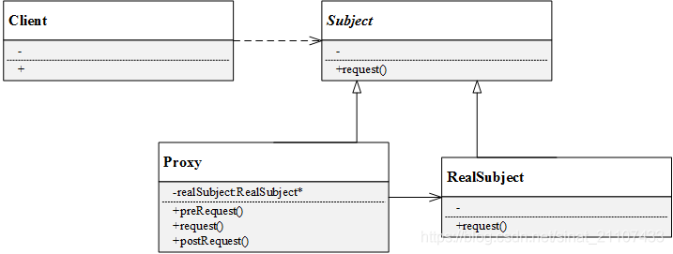

 | 抽象主题角色(Subject):声明了代理主题角色和真实主题角色共同的一些接口，因此在任何可以使用真实主题对象的地方都可以使用代理主题角色（想一想代购是不是也是这样？），客户端通常针对抽象主题编程；

 | 代理主题角色(Proxy):代理主题角色通过关联关系引用真实主题角色，因此可以控制和操纵真实主题对象；
 |  |  |  |  | 代理主题角色中提供一个与真实主题角色相同的接口（以在需要时代替真实主题角色），同时还可以在调用对真实主题对象的操作之前或之后增加新的服务和功能；

 | 真实主题角色(RealSubject):真实主题角色是代理角色所代表的真实对象，提供真正的业务操作，客户端可以通过代理主题角色间接地调用真实主题角色中定义的操作。

 | 在实际开发过程中，代理模式产生了很多类型：
 | ① | 远程代理(Remote Proxy):为一个位于不同地址空间的对象提供一个本地的代理对象。不同的地址空间可以在相同或不同的主机中。
 | ② | 虚拟代理(Virtual Proxy):当创建一个对象需要消耗大量资源时，可以先创建一个消耗较少资源的虚拟代理来表示，当真正需要时再创建。
 | ③ | 保护代理(Protect Proxy):给不同的用户提供不同的对象访问权限。
 | ④ | 缓冲代理(Cache Proxy):为某一个目标操作的结果提供临时存储空间，以使更多用户可以共享这些结果。
 | ⑤ | 智能引用代理(Smart Reference Proxy):当一个对象被引用时提供一些额外的操作，比如将对象被调用的次数记录下来等

★ | 代理模式代码实例

 | 场景:
 | 在某应用软件中需要记录业务方法的调用日志，在不修改现有业务的基础上位每个类提供一个日志记录代理类，在代理类中输出日志
 | 例如在业务方法method()调用之前输出“方法method()被调用，调用时间为2019-10-28 07:33:30”，调用之后输出“方法method()”调用成功。
 | 在代理类中调用真实业务类的业务方法，使用代理模式设计该日志记录模块的结构。

 | 在这个案例中，真实主题角色是真实业务类，在代理类中调用真实主题角色的method()方法。
 | 该实例的UML图如下：
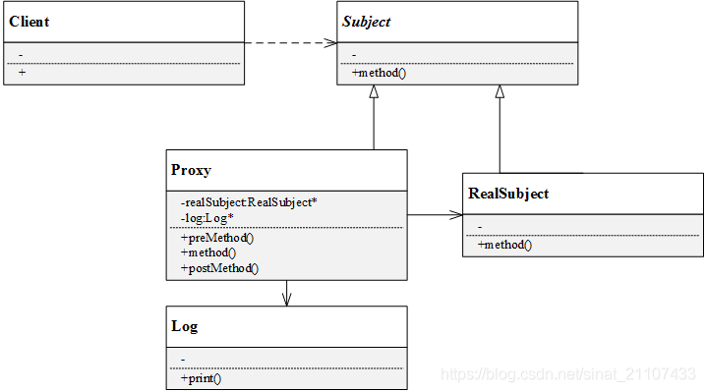

 | ● | 抽象主题角色
 | 声明抽象方法method():

 |  | // 抽象主题角色
 |  | class Subject
 |  | {
 |  | public:
 |  |  | Subject(){}
 |  |  | virtual void method() = 0;
 |  | };

 | ● | 真实主题角色
 | 实现具体业务方法method()：

 |  | // 真实主题角色
 |  | class RealSubject :public Subject
 |  | {
 |  | public:
 |  |  | RealSubject(){}
 |  |  | void method(){
 |  |  |  | printf("调用业务方法\n");
 |  |  | }
 |  | };

 | ● | 代理角色和Log类

 |  | // Log类
 |  | class Log
 |  | {
 |  | public:
 |  |  | Log(){}
 |  |  | string getTime(){
 |  |  |  | time_t t = time(NULL);
 |  |  |  | char ch[64] = { 0 };
 |  |  |  | //年-月-日 时:分:秒
 |  |  |  | strftime(ch, sizeof(ch)-1, "%Y-%m-%d %H:%M:%S", localtime(&t));
 |  |  |  | return ch;
 |  |  | }
 |  | };

 |  | // 代理类
 |  | class Proxy:public Subject
 |  | {
 |  | public:
 |  |  | Proxy(){
 |  |  |  | realSubject = new RealSubject();
 |  |  |  | log = new Log();
 |  |  | }
 |  |  | void preCallMethod(){
 |  |  |  | printf("方法method()被调用，调用时间为%s\n",log->getTime().c_str());
 |  |  | }
 |  |  | void method(){
 |  |  |  | preCallMethod();
 |  |  |  | realSubject->method();
 |  |  |  | postCallMethod();
 |  |  | }
 |  |  | void postCallMethod(){
 |  |  |  | printf("方法method()调用调用成功!\n");
 |  |  | }
 |  | private:
 |  |  | RealSubject *realSubject;
 |  |  | Log* log;
 |  | };

 | ● | 客户端代码示例

 |  | #include <iostream>
 |  | #include "ProxyPattern.h"

 |  | int main()
 |  | {
 |  |  | Subject *subject;
 |  |  | subject = new Proxy();
 |  |  | subject->method();

 |  |  | printf("\n\n");

 |  |  | system("pause");
 |  |  | return 0;
 |  | }

★ | 代理模式总结

 | 优点：
 | ● | 代理模式能够协调调用者和被调用者，降低系统耦合度；
 | ● | 客户端针对抽象主题角色编程，如果要增加或替换代理类，无需修改源代码，符合开闭原则，系统扩展性好；
 | ● | 远程代理优点：为两个位于不同地址空间的对象的访问提供解决方案，可以将一些资源消耗较多的对象移至性能较好的计算机上，提高系统整体性能；
 | ● | 虚拟代理优点：通过一个资源消耗较少的对象来代表一个消耗资源较多的对象，节省系统运行开销；
 | ● | 缓冲代理优点：为某一个操作结果提供临时的存储空间，可以在后续操作中使用这些结果，缩短了执行时间；
 | ● | 保护代理优点：:控制对一个对象的访问权限，为不同客户提供不同的访问权限。

 | 缺点：
 | ● | 增加了代理类和代理对象，增加了代理对象中的某些处理流程，可能会使得系统响应变慢；
 | ● | 有的代理模式（如远程代理）实现代码较为复杂。

 | 适用环境：
 | ● | 当客户端对象需要访问远程主机中的对象——可以使用远程代理；
 | ● | 当需要用一个资源消耗较少的对象来代表一个资源消耗较多的对象——虚拟代理；
 | ● | 当需要限制不同用户对一个独享的访问权限——保护代理；
 | ● | 当需要为一个频繁访问的操作结果提供临时存储空间——缓冲代理；
 | ● | 当需要为一个对象的访问提供一些额外的操作——智能引用代理。

职责链模式
★ | 职责链模式简介

 | 职责链模式又叫责任链模式。
 | 很多情况下，可以处理某个请求的对象可能不止一个，请求可以沿着某一条对象之间形成的关系一级一级由下家传递到上家，形成一条链——职责链。
 | 职责链可以是直线，也可以是环或树形结构。常见的职责链形式是直线。
 | 链上的每一个对象都是请求的处理者，客户端要做的仅仅是发送请求，不需要关心请求的处理细节过程。
 | 由此，职责链模式将请求者和请求的接收者解耦。

 |  | 职责链模式:
 |  | 避免将一个请求的发送者和接收者耦合在一起，让多个对象都有机会处理请求。
 |  | 将接收请求的对象连接成一条链，并且沿着这条链传递请求，直到有一个对象能够处理它为止。

★ | 职责链模式结构

 | Handler（抽象处理者）：抽象处理者一般为抽象类，声明了一个处理请求的接口handleRequest()，定义了一个抽象处理者类型的对象，作为其对下家的引用，通过该引用可以形成一条责任链。
 | ConcreteHandler（具体处理者）： 是抽象处理者的子类，实现了处理请求的接口。在具体的实现中，如果该具体处理者能够处理该请求，就处理它，否则将该请求转发给后继者。具体处理者可以访问下一个对象。

 | 由上述可知，在职责链模式中很多对象由每一个对象对其下家的引用连接起来形成一条链条，请求在这个链条上逐级传递，知道某一级能够处理这个请求为止。
 | 客户端不知道也不必知道是哪一级处理者处理了该请求，因为每个处理者都有相同的接口handleRequest()。接下来通过一个实例来进一步认识职责链模式。

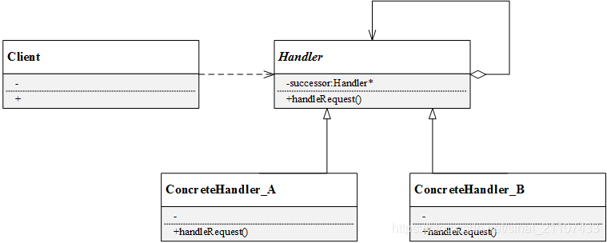

★ | 职责链模式代码实例

 | ● | 场景:
 | 对于不同金额的票据，公司不同级别的领导处理情况如下：

 |  | 金额0~10万：组长可处理
 |  | 金额10~30万：主管处理
 |  | 金额30~60万：经理处理
 |  | 金额超过60万：老板处理

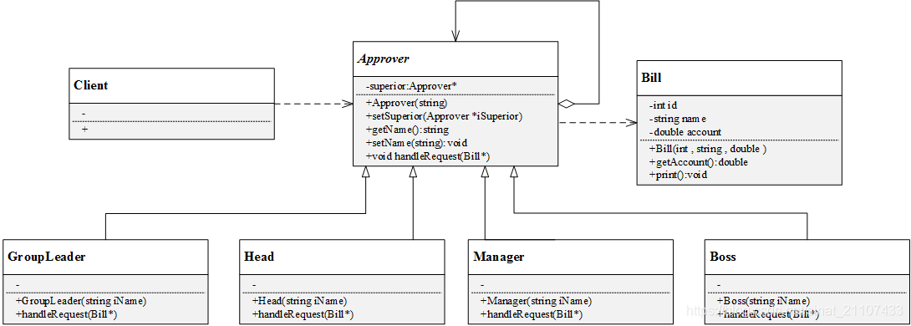

 | ● | 票据类

 |  | // 请求：票据
 |  | class Bill
 |  | {
 |  | public:
 |  |  | Bill(){}
 |  |  | Bill(int iId, string iName, double iAccount){
 |  |  |  | id = iId;
 |  |  |  | name = iName;
 |  |  |  | account = iAccount;
 |  |  | }
 |  |  | double getAccount(){
 |  |  |  | return this->account;
 |  |  | }
 |  |  | void print(){
 |  |  |  | printf("\nID:\t%d\n", id);
 |  |  |  | printf("Name:\t%s\n", name.c_str());
 |  |  |  | printf("Account:\t%f\n", account);
 |  |  | }
 |  | private:
 |  |  | int id;
 |  |  | string name;
 |  |  | double account;
 |  | };

 | ● | 抽象处理者

 |  | // 抽象处理者
 |  | class Approver
 |  | {
 |  | public:
 |  |  | Approver(){}
 |  |  | Approver(string iName){
 |  |  |  | setName(iName);
 |  |  | }
 |  |  | // 添加上级
 |  |  | void setSuperior(Approver *iSuperior){
 |  |  |  | this->superior = iSuperior;
 |  |  | }
 |  |  | // 处理请求
 |  |  | virtual void handleRequest(Bill*) = 0;
 |  |  | string getName(){
 |  |  |  | return name;
 |  |  | }
 |  |  | void setName(string iName){
 |  |  |  | name = iName;
 |  |  | }
 |  | protected:
 |  |  | Approver *superior;
 |  | private:
 |  |  | string name;
 |  | };

 | ● | 具体处理者
 | 具体处理者：组长

 |  | // 具体处理者：组长
 |  | class GroupLeader :public Approver
 |  | {
 |  | public:
 |  |  | GroupLeader(){}
 |  |  | GroupLeader(string iName){
 |  |  |  | setName(iName);
 |  |  | }
 |  |  | // 处理请求
 |  |  | void handleRequest(Bill *bill){
 |  |  |  | if (bill->getAccount() < 10){
 |  |  |  |  | printf("组长 %s 处理了该票据，票据信息：",this->getName().c_str());
 |  |  |  |  | bill->print();
 |  |  |  | }
 |  |  |  | else{
 |  |  |  |  | printf("组长无权处理，转交上级……\n");
 |  |  |  |  | this->superior->handleRequest(bill);
 |  |  |  | }
 |  |  | }
 |  | };

 | 具体处理者：主管

 |  | // 具体处理者：主管
 |  | class Head :public Approver
 |  | {
 |  | public:
 |  |  | Head(){}
 |  |  | Head(string iName){
 |  |  |  | setName(iName);
 |  |  | }
 |  |  | // 处理请求
 |  |  | void handleRequest(Bill *bill){
 |  |  |  | if (bill->getAccount() >= 10 && bill->getAccount()<30){
 |  |  |  |  | printf("主管 %s 处理了该票据，票据信息：", this->getName().c_str());
 |  |  |  |  | bill->print();
 |  |  |  | }
 |  |  |  | else{
 |  |  |  |  | printf("主管无权处理，转交上级……\n");
 |  |  |  |  | this->superior->handleRequest(bill);
 |  |  |  | }
 |  |  | }
 |  | };

 | 具体处理者：经理

 |  | // 具体处理者：经理
 |  | class Manager :public Approver
 |  | {
 |  | public:
 |  |  | Manager(){}
 |  |  | Manager(string iName){
 |  |  |  | setName(iName);
 |  |  | }
 |  |  | // 处理请求
 |  |  | void handleRequest(Bill *bill){
 |  |  |  | if (bill->getAccount() >= 30 && bill->getAccount()<60){
 |  |  |  |  | printf("经理 %s 处理了该票据，票据信息：", this->getName().c_str());
 |  |  |  |  | bill->print();
 |  |  |  | }
 |  |  |  | else{
 |  |  |  |  | printf("经理无权处理，转交上级……\n");
 |  |  |  |  | this->superior->handleRequest(bill);
 |  |  |  | }
 |  |  | }
 |  | };

 | 具体处理者：老板

 |  | // 具体处理者：老板
 |  | class Boss :public Approver
 |  | {
 |  | public:
 |  |  | Boss(){}
 |  |  | Boss(string iName){
 |  |  |  | setName(iName);
 |  |  | }
 |  |  | // 处理请求
 |  |  | void handleRequest(Bill *bill){
 |  |  |  | printf("老板 %s 处理了该票据，票据信息：", this->getName().c_str());
 |  |  |  | bill->print();
 |  |  | }
 |  | };

 | ● | 客户端代码示例
 | 客户端创建了四个角色，分别是组长、主管、经理和老板，并设置了上下级关系。然后创建了4张票据，金额不等，都先统一交给组长处理。

 |  | #include <iostream>
 |  | #include "ChainOfResponsibility.h"

 |  | int main()
 |  | {
 |  |  | // 请求处理者：组长，兵哥，春总，老板
 |  |  | Approver *zuzhang, *bingge, *chunzong, *laoban;

 |  |  | zuzhang = new GroupLeader("孙大哥");
 |  |  | bingge = new Head("兵哥");
 |  |  | chunzong = new Manager("春总");
 |  |  | laoban = new Boss("张老板");

 |  |  | zuzhang->setSuperior(bingge);
 |  |  | bingge->setSuperior(chunzong);
 |  |  | chunzong->setSuperior(laoban);

 |  |  | // 创建报销单
 |  |  | Bill *bill1 = new Bill(1, "Jungle", 8);
 |  |  | Bill *bill2 = new Bill(2, "Lucy", 14.4);
 |  |  | Bill *bill3 = new Bill(3, "Jack", 32.9);
 |  |  | Bill *bill4 = new Bill(4, "Tom", 89);

 |  |  | // 全部先交给组长审批
 |  |  | zuzhang->handleRequest(bill1); printf("\n");
 |  |  | zuzhang->handleRequest(bill2); printf("\n");
 |  |  | zuzhang->handleRequest(bill3); printf("\n");
 |  |  | zuzhang->handleRequest(bill4);

 |  |  | printf("\n\n");
 |  |  | system("pause");
 |  |  | return 0;
 |  | }

★ | 职责链模式总结

 | 优点:
 | ● | 将请求的接收者和处理者解耦，客户端无需知道具体处理者，只针对抽象处理者编程，简化了客户端编程过程，降低系统耦合度；
 | ● | 在系统中增加一个新的处理者时，只需要继承抽象处理者，重新实现handleRequest()接口，无需改动原有代码，符合开闭原则；
 | ● | 给对象分配职责时，职责链模式赋予系统更多灵活性。

 | 缺点:
 | ● | 请求没有一个明确的接收者，有可能遇到请求无法响应的问题；
 | ● | 比较长的职责链，其处理过程会很长。
 | ● | 建立职责链的工作是在客户端进行，如果建立不当，可能导致循环调用或者调用失败。

 | 适用环境:
 | ● | 有多个对象处理同一个请求，具体由谁来处理是在运行时决定，客户端只需发出请求到职责链上，而无需关心具体是谁来处理；
 | ● | 可动态指定一组对象处理请求，客户端可以动态创建职责链来处理请求，还可以改变职责链中各个处理者之间的上下级关系。

